24_11
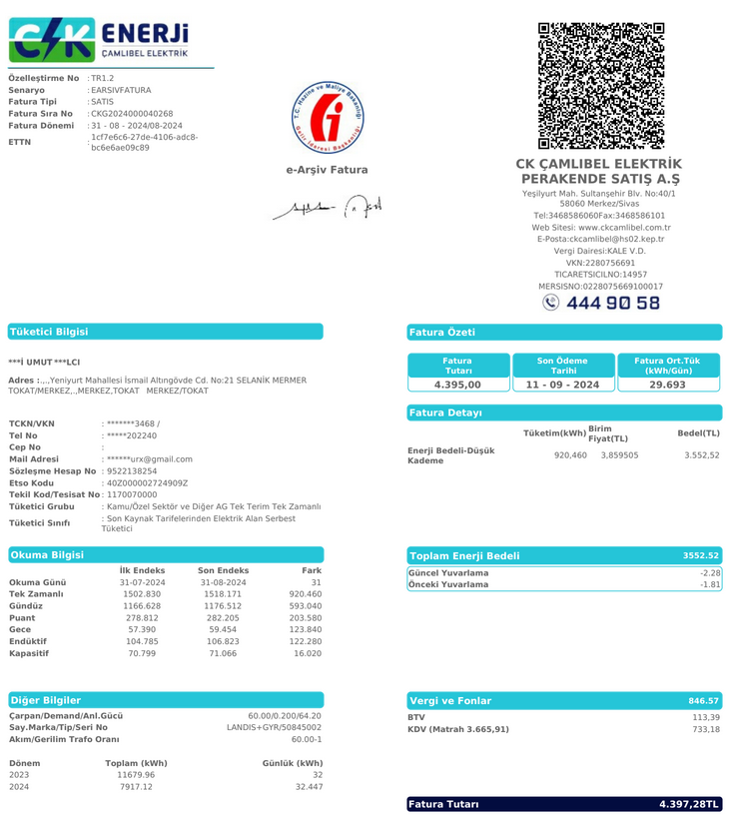
2024-10-01 | 2024-10-31 |  | 60
 |  | tüketim | çarp.tktm
1,548.690 kw | 1,532.550 kw | 16.140 | 968.400
Fat.Tutarı | ₺4,660.00 | kw fiyat | ₺4.812
SnyB- Salih | ₺0.00 |  | TL tem.i alındı)
123631 kw | 123450 kw | 181 kw | ₺870.98
 |  |  | ₺870.98
123857 |  |  | ₺870.98
 |  |  | %18.69

SnyCD-Ali | ₺1,321.70 | + 0.000 | TL tem.i alındı)
7430 kw | 7206 kw | 224 kw | ₺1,077.90
₺1,321.70 |  |  | ₺1,077.90
 |  |  | ₺1,077.90
₺7,610.00 |  |  | %23.13

SnyE-Süleyman | ₺119.67 |  | TL tem.i alındı)
2230 kw | 2035 kw | 195 kw | ₺938.35
₺119.67 | + %0.00 |  | ₺938.35
 |  |  | ₺938.35
 |  |  | %20.14

SnyF-Merdal | ₺250.10 | + 0.000 | TL tem.i alındı)
253 kw |  | 253 kw | ₺1,219.38
₺250.10 |  |  | ₺1,219.38
 |  |  | ₺1,219.38
 |  |  | %26.17

Sny G-Metin | ₺0.00 | + 200.000 | TL tem.i alındı)
6575 kw | 6460 kw | 115 kw | ₺553.39
Ö.Ay ₺0.00 |  |  | ₺553.39
 |  |  | ₺553.39
₺0.00 |  |  | %11.88

SnyH-Hacı | ₺43.44 | + 6,700.000 | TL tem.i alındı)
7606 kw | 7606 kw | 0 kw | ₺0.00
Ö.Ay ₺43.44 | + %0.00 | ₺0.00 | ₺0.00

0 | KW 968.40 | ₺4,660.00 | 4,660.00

24_08
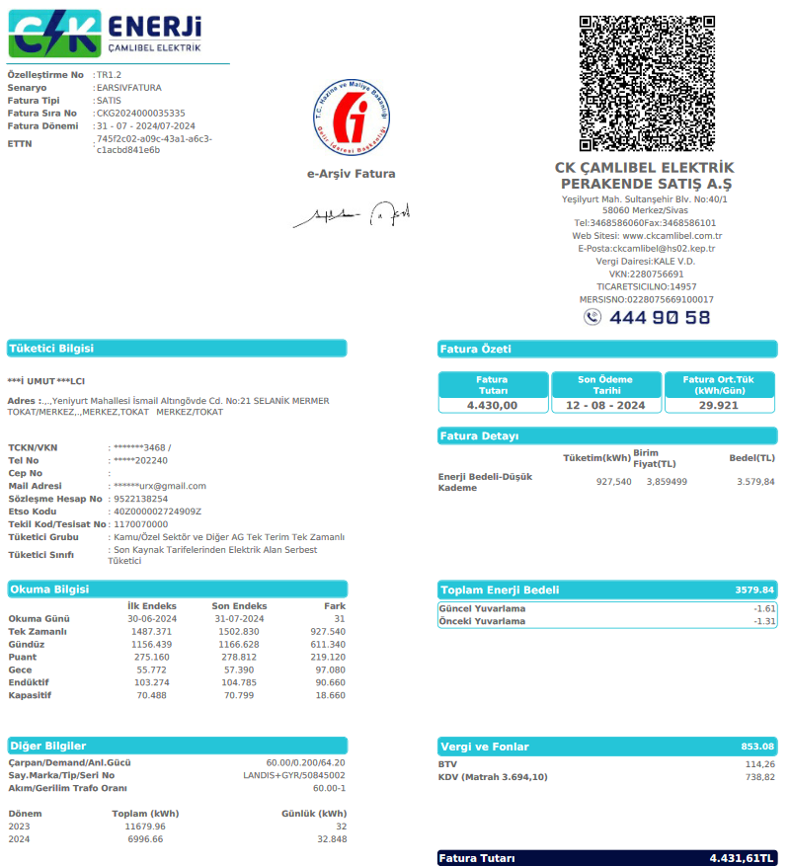
2024-05-30 | 2024-06-30 |  | 60
 |  | tüketim | çarp.tktm
1,502.830 kw | 1,487.371 kw | 15.459 | 927.540
Fat.Tutarı | ₺4,430.00 | kw fiyat | ₺4.776
SnyB- Salih | ₺0.00 |  | TL tem.i alındı)
123125 kw | 123003 kw | 122 kw | ₺582.68
 |  |  | ₺582.68
 |  |  | ₺582.68
 |  |  | %13.15

SnyCD-Ali | ₺1,321.70 | + 0.000 | TL tem.i alındı)
6750 kw | 6500 kw | 250 kw | ₺1,194.02
₺1,321.70 |  |  | ₺1,194.02
 |  |  | ₺1,194.02
 |  |  | %26.95

SnyE-Süleyman | ₺119.67 |  | TL tem.i alındı)
1790 kw | 1650 kw | 140 kw | ₺668.65
₺119.67 | + %0.00 |  | ₺668.65
 |  |  | ₺668.65
 |  |  | %15.09

SnyF-Merdal | ₺250.10 | + 0.000 | TL tem.i alındı)
299 kw |  | 299 kw | ₺1,425.85
₺250.10 |  |  | ₺1,425.85
 |  |  | ₺1,425.85
 |  |  | %32.19

Sny G-Metin | ₺0.00 | + 200.000 | TL tem.i alındı)
6269 kw | 6157 kw | 112 kw | ₺534.92
Ö.Ay ₺0.00 |  |  | ₺534.92
 |  |  | ₺534.92
₺0.00 |  |  | %12.07

SnyH-Hacı | ₺43.44 | + 6,700.000 | TL tem.i alındı)
7605 kw | 7600 kw | 5 kw | ₺23.88
Ö.Ay ₺43.44 | + %0.00 | ₺0.00 | ₺23.88

0 | KW 927.54 | ₺4,430.00 | 4,430.00

24_07
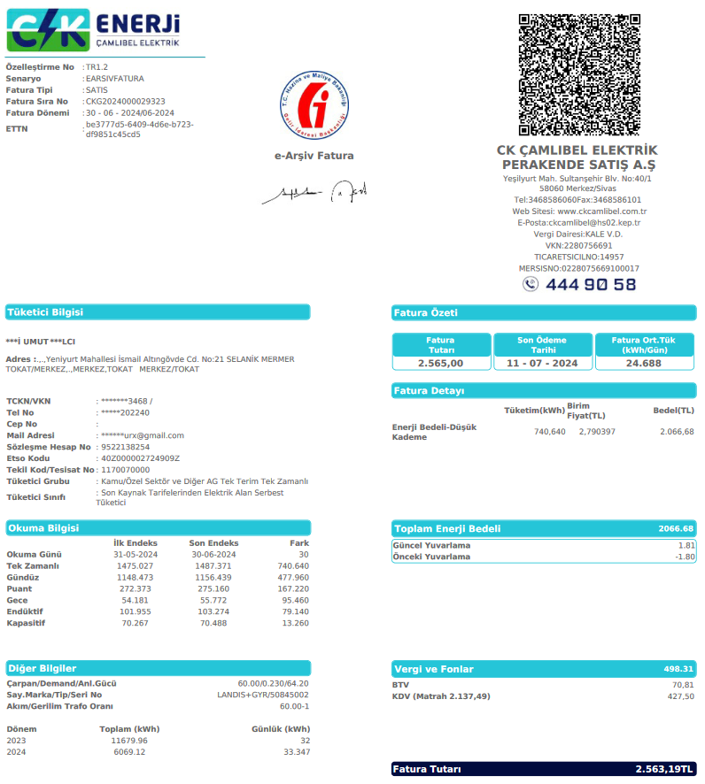
2024-05-30 | 2024-06-30 |  | 60
 |  | tüketim | çarp.tktm
1,487.371 kw | 1,475.027 kw | 12.344 | 740.640
Fat.Tutarı | ₺2,565.00 | kw fiyat | ₺3.46
SnyB- Salih | ₺0.00 |  | TL tem.i alındı)
123003 kw | 122897 kw | 106 kw | ₺367.10
 |  |  | ₺367.10
 |  |  | ₺367.10
 |  |  | %14.31

SnyCD-Ali | ₺1,321.70 | + 0.000 | TL tem.i alındı)
6500 kw | 6310 kw | 190 kw | ₺658.01
₺1,321.70 |  |  | ₺658.01
 |  |  | ₺658.01
 |  |  | %25.65

SnyE-Süleyman | ₺119.67 |  | TL tem.i alındı)
1650 kw | 1592 kw | 58 kw | ₺200.87
₺119.67 | + %0.00 |  | ₺200.87
 |  |  | ₺200.87
 |  |  | %7.83

SnyF-Merdal | ₺250.10 | + 0.000 | TL tem.i alındı)
278 kw |  | 278 kw | ₺961.53
₺250.10 |  |  | ₺961.53
 |  |  | ₺961.53
 |  |  | %37.49

Sny G-Metin | ₺0.00 | + 200.000 | TL tem.i alındı)
6157 kw | 6058 kw | 99 kw | ₺342.86
Ö.Ay ₺0.00 |  |  | ₺342.86
 |  |  | ₺342.86
₺0.00 |  |  | %13.37

SnyH-Hacı | ₺43.44 | + 6,700.000 | TL tem.i alındı)
7600 kw | 7590 kw | 10 kw | ₺34.63
Ö.Ay ₺43.44 | + %0.00 | ₺0.00 | ₺34.63

0 | KW 740.64 | ₺2,565.00 | 2,565.00

24_06

2023-09-30 | 2023-10-30 |  | 60
 |  | tüketim | çarp.tktm
1,475.027 kw | 1,454.467 kw | 20.560 | 1,233.600
Fat.Tutarı | ₺4,625.00 | kw fiyat | ₺3.75
SnyB- Salih | ₺0.00 |  | TL tem.i alındı)
122897 kw | 122772 kw | 125 kw | ₺468.65
 |  | ₺0.00 | ₺468.65
 |  |  | ₺488.65
 | + Su ₺20.00 |  | %10.13

SnyCD-Ali | ₺1,620.88 | + 0.000 | TL tem.i alındı)
6310 kw | 6065 kw | 245 kw | ₺918.55
₺1,321.70 |  | ₺299.18 | ₺1,217.73
 |  |  | ₺1,257.73
 | + Su ₺40.00 |  | %19.86

SnyE-Süleyman | ₺319.67 |  | TL tem.i alındı)
1592 kw | 1400 kw | 192 kw | ₺719.84
₺119.67 | + %0.00 | ₺200.00 | ₺919.84
 |  |  | ₺939.84
 | + Su ₺20.00 |  | %15.56

SnyF-Merdal | ₺450.10 | + 0.000 | TL tem.i alındı)
576 kw |  | 576 kw | ₺2,158.03
₺250.10 |  | ₺200.00 | ₺2,358.03
 |  |  | ₺2,378.03
 | + Su ₺20.00 |  | %46.66

Sny G-Metin | ₺0.00 | + 200.000 | TL tem.i alındı)
6058 kw | 5972 kw | 86 kw | ₺322.43
Ö.Ay ₺0.00 |  |  | ₺322.43
 |  |  | ₺352.43
₺30.00 | + Su ₺30.00 |  | %6.97

SnyH-Hacı | ₺43.44 | + 6,700.000 | TL tem.i alındı)
7590 kw | 7580 kw | 10 kw | ₺37.49
Ö.Ay ₺43.44 | + %0.00 | ₺0.00 | ₺47.49
 | + Su ₺10.00

140 | KW 1233.60 | ₺5,464.18 | 4,625.00

24_05
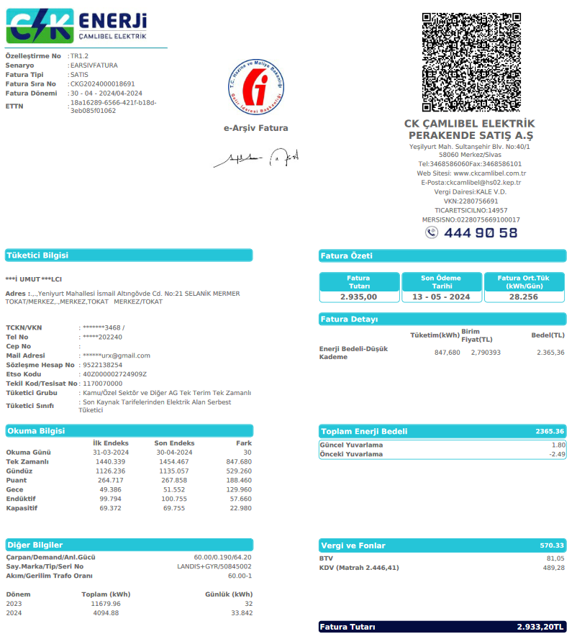
2023-09-30 | 2023-10-30 |  | 60
 |  | tüketim | çarp.tktm
1,454.467 kw | 1,440.339 kw | 14.128 | 847.680
Fat.Tutarı | ₺2,935.00 | kw fiyat | ₺3.46
SnyB- Salih | ₺198.96 |  | TL tem.i alındı)
122772 kw | 122624 kw | 148 kw | ₺513.47
 |  | ₺198.96 | ₺712.43
 |  |  | ₺712.43
 |  |  | %17.49

SnyCD-Ali | ₺1,532.91 | + 0.000 | TL tem.i alındı)
6065 kw | 5778 kw | 287 kw | ₺993.71
₺1,321.70 |  | ₺211.21 | ₺1,204.92
 |  |  | ₺1,204.92
 |  |  | %33.86

SnyE-Cihan | ₺119.67 |  | TL tem.i alındı)
1400 kw | 1384 kw | 16 kw | ₺55.40
₺119.67 | + %0.00 | ₺0.00 | ₺55.40
 |  |  | ₺55.40
 |  |  | %1.89

SnyF-Merdal | ₺540.18 | + 0.000 | TL tem.i alındı)
279 kw |  | 279 kw | ₺967.32
₺250.10 |  | ₺290.08 | ₺1,257.40
 |  |  | ₺1,257.40
 |  |  | %32.96

Sny G-Metin | ₺0.00 | + 200.000 | TL tem.i alındı)
5972 kw | 5865 kw | 107 kw | ₺370.48
Ö.Ay ₺0.00 |  |  | ₺370.48
 |  |  | ₺370.48
₺0.00 | + Su ₺0.00 |  | %12.62

SnyH-Hacı | ₺43.44 | + 6,700.000 | TL tem.i alındı)
7580 kw | 7570 kw | 10 kw | ₺34.62
Ö.Ay ₺43.44 | + %0.00 | ₺0.00 | ₺34.62
 | + Su ₺0.00

0 | KW 847.68 | ₺3,635.25 | 2,935.00

24_04
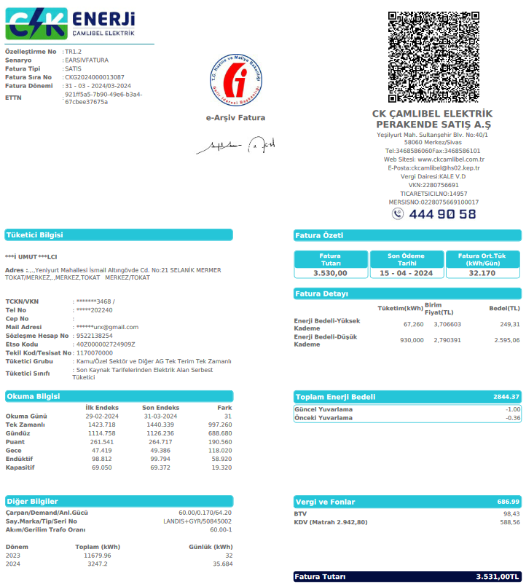
2023-09-30 | 2023-10-30 |  | 60
 |  | tüketim | çarp.tktm
1,440.339 kw | 1,423.718 kw | 16.621 | 997.260
Fat.Tutarı | ₺3,530.00 | kw fiyat | ₺3.54
SnyB- Salih | ₺187.74 |  | TL tem.i alındı)
122624 kw | 122430 kw | 194 kw | ₺686.70
 | + %27.34 | ₺187.74 | ₺874.45
 |  |  | ₺874.45
 | + Su ₺0.00 |  | %19.45

SnyCD-Ali | ₺1,731.62 | + 0.000 | TL tem.i alındı)
5778 kw | 5589 kw | 189 kw | ₺669.00
₺1,321.70 | + %61.27 | ₺409.92 | ₺1,078.92
 |  | ₺5.71 | ₺1,078.92
 | + Su ₺0.00 |  | %18.95

SnyE-Cihan | ₺119.67 |  | TL tem.i alındı)
1384 kw | 1335 kw | 49 kw | ₺173.45
₺119.67 | + %0.00 | ₺0.00 | ₺173.45
 |  |  | ₺173.45
 |  |  | %4.91

SnyF-Merdal | ₺536.51 | + 0.000 | TL tem.i alındı)
420 kw |  | 420 kw | ₺1,487.59
₺250.10 | + %19.25 | ₺286.41 | ₺1,774.00
 |  |  | ₺1,774.00
 |  |  | %42.14

Sny G-Metin | ₺100.05 | + 200.000 | TL tem.i alındı)
5865 kw | 5801 kw | 64 kw | ₺226.54
Ö.Ay ₺0.00 | + %44.17 | ₺100.05 | ₺326.59
 |  |  | ₺326.59
₺0.00 | + Su ₺0.00 |  | %6.42

SnyH-Hacı | ₺43.44 | + 6,700.000 | TL tem.i alındı)
7570 kw | 7489 kw | 81 kw | ₺286.72
Ö.Ay ₺43.44 | + %0.00 | ₺0.00 | ₺286.72
 | + Su ₺0.00

0 | KW 997.26 | ₺4,514.12 | 3,530.00

24_03
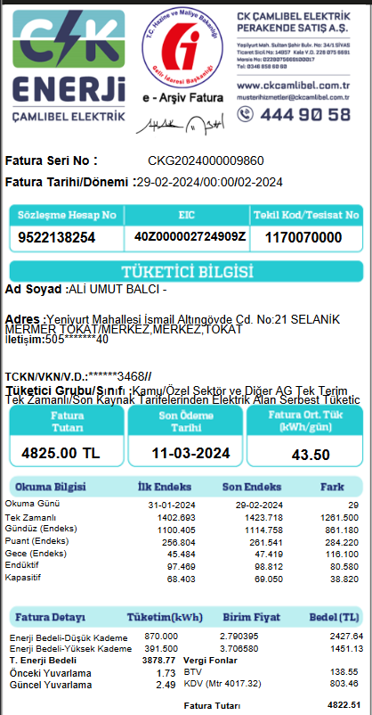
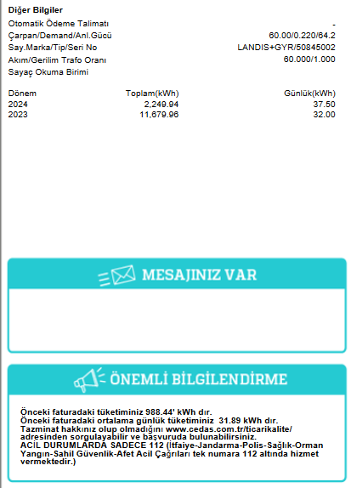
2023-09-30 | 2023-10-30 |  | 60
 |  | tüketim | çarp.tktm
1,423.718 kw | 1,402.693 kw | 21.025 | 1,261.500
Fat.Tutarı | ₺4,825.00 | kw fiyat | ₺3.82
SnyB- Salih | ₺126.22 |  | TL tem.i alındı)
122430 kw | 122210 kw | 220 kw | ₺841.46
 | + %15.00 | ₺126.22 | ₺967.68
 |  |  | ₺967.68
 | + Su ₺0.00 |  | %17.44

SnyCD-Ali | ₺1,477.18 | + 0.000 | TL tem.i alındı)
5589 kw | 5318 kw | 271 kw | ₺1,036.52
₺1,321.70 | + %15.00 | ₺155.48 | ₺1,192.00
 |  | ₺4.40 | ₺1,192.00
 | + Su ₺0.00 |  | %21.48

SnyE-Cihan | ₺119.67 |  | TL tem.i alındı)
1335 kw | 1273 kw | 62 kw | ₺237.14
₺119.67 | + %0.00 | ₺0.00 | ₺237.14
 |  |  | ₺237.14
 |  |  | %4.91

SnyF-Merdal | ₺454.54 | + 0.000 | TL tem.i alındı)
535 kw |  | 535 kw | ₺2,044.36
₺250.10 | + %10.00 | ₺204.44 | ₺2,248.80
 |  |  | ₺2,248.80
 |  |  | %42.37

Sny G-Metin | ₺0.00 | + 200.000 | TL tem.i alındı)
5801 kw | 5686 kw | 115 kw | ₺439.85
Ö.Ay ₺0.00 |  | ₺0.00 | ₺439.85
 |  |  | ₺439.85
₺0.00 | + Su ₺0.00 |  | %9.12

SnyH-Hacı | ₺43.44 | + 6,700.000 | TL tem.i alındı)
7489 kw | 7430 kw | 59 kw | ₺225.66
Ö.Ay ₺43.44 | + %0.00 | ₺0.00 | ₺225.66
 | + Su ₺0.00

0 | KW 1261.50 | ₺5,311.13 | 4,825.00

24_02
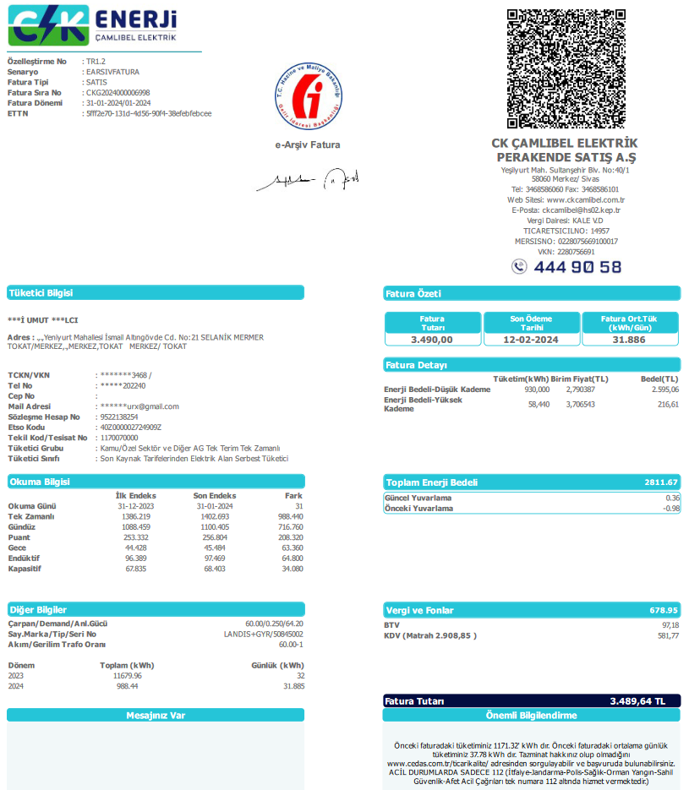
2023-09-30 | 2023-10-30 |  | 60
 |  | tüketim | çarp.tktm
1,402.693 kw | 1,386.219 kw | 16.474 | 988.440
Fat.Tutarı | ₺3,490.00 | kw fiyat | ₺3.53
SnyB- Salih | ₺99.04 |  | TL tem.i alındı)
122210 kw | 121955 kw | 255 kw | ₺900.36
 | + %11.00 | ₺99.04 | ₺999.40
 |  |  | ₺999.40
 | + Su ₺0.00 |  | %25.80

SnyCD-Ali | ₺1,321.70 | + 0.000 | TL tem.i alındı)
5318 kw | 5070 kw | 248 kw | ₺875.64
₺1,321.70 | + %0.00 | ₺0.00 | ₺875.64
 |  | ₺3.53 | ₺875.64
 | + Su ₺0.00 |  | %25.09

SnyE-Cihan | ₺169.70 |  | TL tem.i alındı)
1273 kw | 1165 kw | 108 kw | ₺381.33
₺119.67 | + %13.12 | ₺50.03 | ₺431.36
 |  |  | ₺431.36
 |  |  | %10.93

SnyF-Merdal | ₺359.56 | + 0.000 | TL tem.i alındı)
221 kw |  | 221 kw | ₺781.86
₺250.10 | + %14.00 | ₺109.46 | ₺891.32
 |  |  | ₺891.32
 |  |  | %22.40

Sny G-Metin | ₺0.00 | + 200.000 | TL tem.i alındı)
5686 kw | 5549 kw | 137 kw | ₺483.72
Ö.Ay ₺0.00 |  | ₺0.00 | ₺483.72
 |  |  | ₺483.72
₺0.00 | + Su ₺0.00 |  | %13.86

SnyH-Hacı | ₺43.44 | + 6,700.000 | TL tem.i alındı)
7430 kw | 7411 kw | 19 kw | ₺67.09
Ö.Ay ₺43.44 | + %0.00 | ₺0.00 | ₺67.09
 | + Su ₺0.00

0 | KW 988.44 | ₺3,748.53 | 3,490.00

24_01
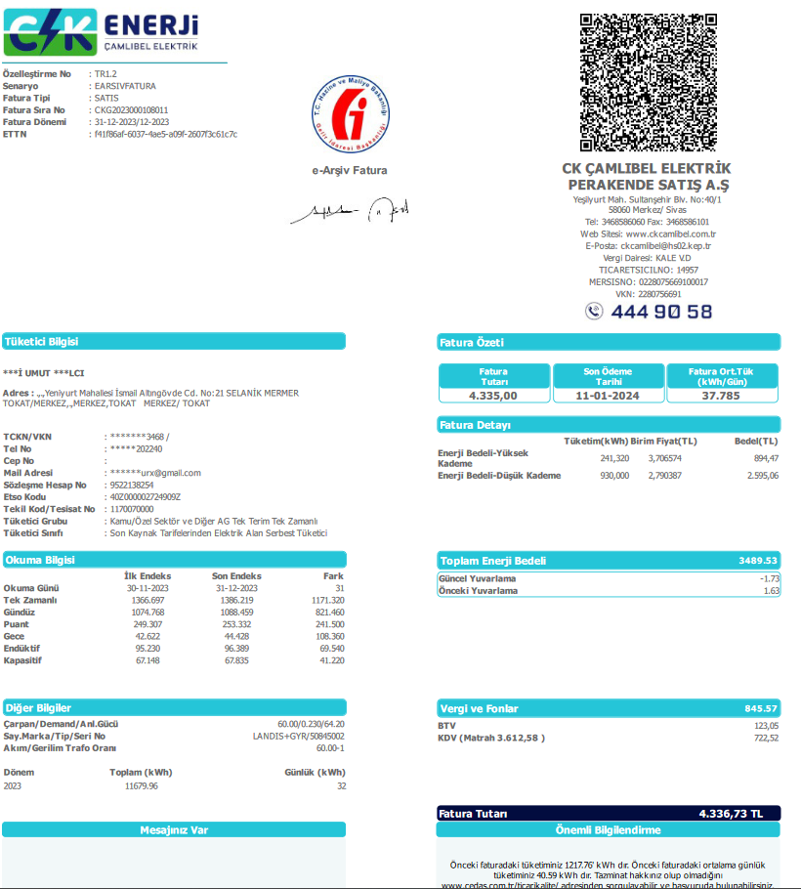
2023-09-30 | 2023-10-30 |  | 60
 |  | tüketim | çarp.tktm
1,386.219 kw | 1,366.697 kw | 19.522 | 1,171.320
Fat.Tutarı | ₺4,335.00 | kw fiyat | ₺3.70
SnyB- Salih | ₺141.32 |  | TL tem.i alındı)
121955 kw | 121642 kw | 313 kw | ₺1,158.40
 | + %12.20 | ₺141.32 | ₺1,299.72
 |  |  | ₺1,329.72
 | + Su ₺30.00 |  | %26.72

SnyCD-Ali | ₺1,321.70 | + 0.000 | TL tem.i alındı)
5070 kw | 4737 kw | 333 kw | ₺1,232.42
₺1,321.70 | + %0.00 | ₺0.00 | ₺1,232.42
 |  |  | ₺1,282.42
 | + Su ₺50.00 |  | %28.43

SnyE-Cihan | ₺119.67 |  | TL tem.i alındı)
1165 kw | 1087 kw | 78 kw | ₺288.67
₺119.67 | + %0.00 | ₺0.00 | ₺288.67
 |  |  | ₺298.67
 | + Su ₺10.00 |  | %6.66

SnyF-Merdal | ₺375.93 | + 0.000 | TL tem.i alındı)
283 kw |  | 283 kw | ₺1,048.55
₺250.10 | + %12.00 | ₺125.83 | ₺1,174.38
 |  |  | ₺1,204.38
 | + Su ₺30.00 |  | %24.19

Sny G-Metin | ₺0.00 | + 200.000 | TL tem.i alındı)
5549 kw | 5428 kw | 121 kw | ₺447.82
Ö.Ay ₺0.00 |  | ₺0.00 | ₺447.82
 |  |  | ₺487.82
₺40.00 | + Su ₺40.00 |  | %10.33

SnyH-Hacı | ₺43.44 | + 6,700.000 | TL tem.i alındı)
7411 kw | 7368 kw | 43 kw | ₺159.14
Ö.Ay ₺43.44 | + %0.00 | ₺0.00 | ₺169.14
 | + Su ₺10.00

170 | KW 1171.32 | ₺4,772.15 | 4,335.00

23_12
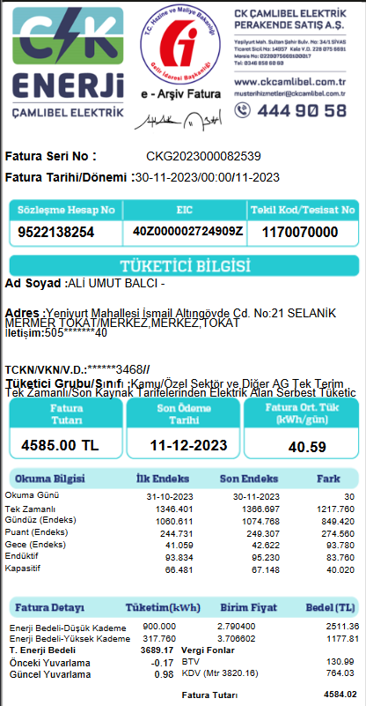
2023-09-30 | 2023-10-30 |  | 60
 |  | tüketim | çarp.tktm
1,366.697 kw | 1,346.401 kw | 20.296 | 1,217.760
Fat.Tutarı | ₺4,585.00 | kw fiyat | ₺3.77
SnyB- Salih | ₺119.73 |  | TL tem.i alındı)
121642 kw | 121430 kw | 212 kw | ₺798.20
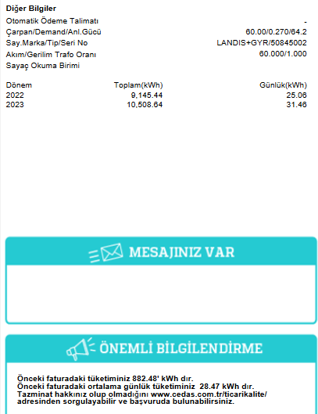
 | + %15.00 | ₺119.73 | ₺917.93
 |  |  | ₺947.93
 | + Su ₺30.00 |  | %17.41

SnyCD-Ali | ₺1,622.08 | + 0.000 | TL tem.i alındı)
4737 kw | 4344 kw | 393 kw | ₺1,479.69
₺1,321.70 | + %20.30 | ₺300.38 | ₺1,780.06
 |  |  | ₺1,830.06
 | + Su ₺50.00 |  | %32.27

SnyE-Cihan | ₺119.67 |  | TL tem.i alındı)
1087 kw | 1034 kw | 53 kw | ₺199.55
₺119.67 | + %0.00 | ₺0.00 | ₺199.55
 |  |  | ₺209.55
 | + Su ₺10.00 |  | %4.35

SnyF-Merdal | ₺432.52 | + 0.000 | TL tem.i alındı)
404 kw |  | 404 kw | ₺1,520.20
₺250.10 | + %12.00 | ₺182.42 | ₺1,702.62
 |  |  | ₺1,732.62
 | + Su ₺30.00 |  | %33.16

Sny G-Metin | ₺0.00 | + 200.000 | TL tem.i alındı)
5428 kw | 5306 kw | 122 kw | ₺459.34
Ö.Ay ₺0.00 |  | ₺0.00 | ₺459.34
 |  |  | ₺499.34
₺40.00 | + Su ₺40.00 |  | %10.02

SnyH-Hacı | ₺43.44 | + 6,700.000 | TL tem.i alındı)
7368 kw | 7334 kw | 34 kw | ₺128.01
Ö.Ay ₺43.44 | + %0.00 | ₺0.00 | ₺138.01
 | + Su ₺10.00

170 | KW 1217.76 | ₺5,357.53 | 4,585.00

23_11
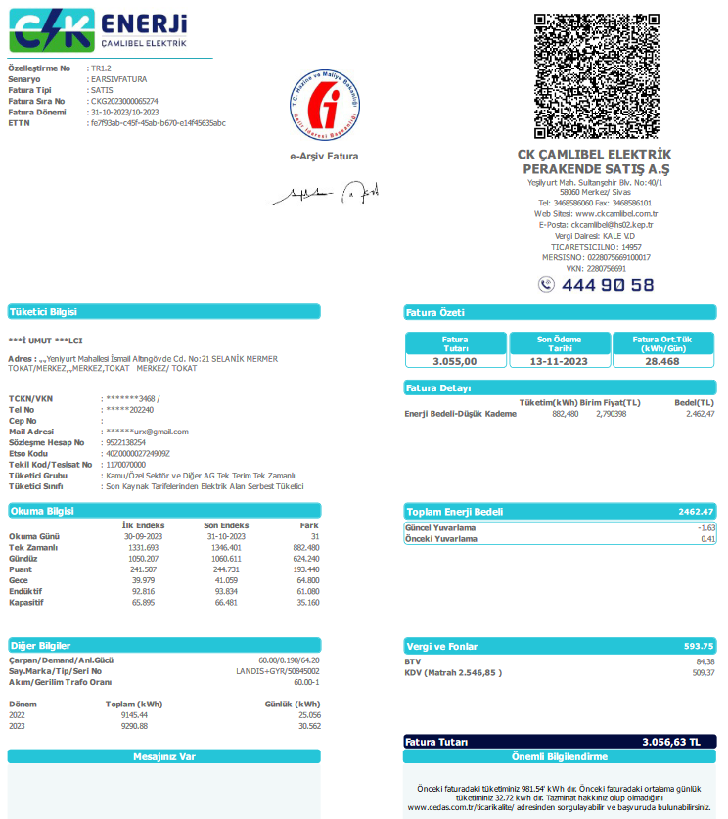
2023-09-30 | 2023-10-30 |  | 60
 |  | tüketim | çarp.tktm
1,346.401 kw | 1,331.693 kw | 14.708 | 882.480
Fat.Tutarı | ₺3,055.00 | kw fiyat | ₺3.46
SnyB- Salih | ₺120.39 |  | TL tem.i alındı)
121430 kw | 121292 kw | 138 kw | ₺477.73
 | + %25.20 | ₺120.39 | ₺598.12
 |  |  | ₺628.12
 | + Su ₺30.00 |  | %15.64

SnyCD-Ali | ₺1,672.50 | + 0.000 | TL tem.i alındı)
4344 kw | 4015 kw | 329 kw | ₺1,138.94
₺1,321.70 | + %30.80 | ₺350.79 | ₺1,489.74
 |  |  | ₺1,539.74
 | + Su ₺50.00 |  | %37.28

SnyE-Cihan | ₺119.67 |  | TL tem.i alındı)
1034 kw | 992 kw | 42 kw | ₺145.40
₺119.67 | + %0.00 | ₺0.00 | ₺145.40
 |  |  | ₺165.40
 | + Su ₺20.00 |  | %4.76

SnyF-Merdal | ₺450.77 | + 0.000 | TL tem.i alındı)
263 kw |  | 263 kw | ₺912.12
₺250.10 | + %22.00 | ₺200.67 | ₺1,112.79
 |  |  | ₺1,142.79
 | + Su ₺30.00 |  | %29.86

Sny G-Metin | ₺0.00 | + 200.000 | TL tem.i alındı)
5306 kw | 5208 kw | 98 kw | ₺339.26
Ö.Ay ₺0.00 |  | ₺0.00 | ₺339.26
 |  |  | ₺379.26
₺40.00 | + Su ₺40.00 |  | %11.11

SnyH-Hacı | ₺43.44 | + 6,700.000 | TL tem.i alındı)
7334 kw | 7322 kw | 12 kw | ₺41.54
Ö.Ay ₺43.44 | + %0.00 | ₺0.00 | ₺51.54
 | + Su ₺10.00

180 | KW 882.48 | ₺3,906.85 | 3,055.00

23_9
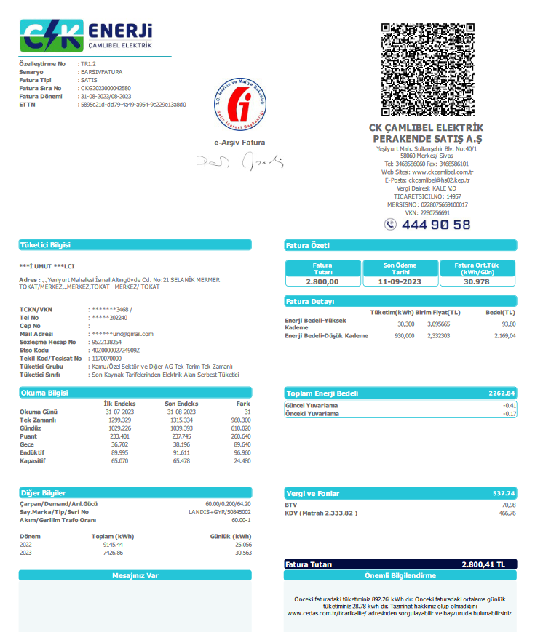
2023-05-30 | 2023-06-30 |  | 60
 |  | tüketim | çarp.tktm
1,315.334 kw | 1,299.329 kw | 16.005 | 960.300
Fat.Tutarı | ₺2,800.00 | kw fiyat | ₺2.92
SnyB- Salih | ₺107.30 |  | TL tem.i alındı)
121144 kw | 120960 kw | 184 kw | ₺536.50
 | + %20.00 | ₺107.30 | ₺643.80
 |  |  | ₺673.80
 | + Su ₺30.00 |  | %19.16

SnyCD-Ali | ₺1,581.50 | + 0.000 | TL tem.i alındı)
3697 kw | 3400 kw | 297 kw | ₺865.98
₺1,321.70 | + %30.00 | ₺259.79 | ₺1,125.77
 |  |  | ₺1,165.77
 | + Su ₺40.00 |  | %30.93

SnyE-Cihan | ₺119.67 |  | TL tem.i alındı)
943 kw | 910 kw | 33 kw | ₺96.22
₺119.67 | + %0.00 | ₺0.00 | ₺96.22
 |  |  | ₺106.22
 | + Su ₺10.00 |  | %3.44

SnyF-Merdal | ₺445.01 | + 0.000 | TL tem.i alındı)
323 kw |  | 323 kw | ₺942.66
₺250.10 | + %20.68 | ₺194.91 | ₺1,137.58
 |  |  | ₺1,157.58
 | + Su ₺20.00 |  | %33.67

Sny G-Metin | ₺0.00 | + 200.000 | TL tem.i alındı)
5111 kw | 5000 kw | 111 kw | ₺323.65
Ö.Ay ₺0.00 |  | ₺0.00 | ₺323.65
 |  |  | ₺353.65
₺30.00 | + Su ₺30.00 |  | %11.56

SnyH-Hacı | ₺43.44 | + 6,700.000 | TL tem.i alındı)
7314 kw | 7302 kw | 12 kw | ₺34.99
Ö.Ay ₺43.44 | + %0.00 | ₺0.00 | ₺44.99
 | + Su ₺10.00

140 | KW 960.30 | ₺3,502.01 | 2,800.00

23_8
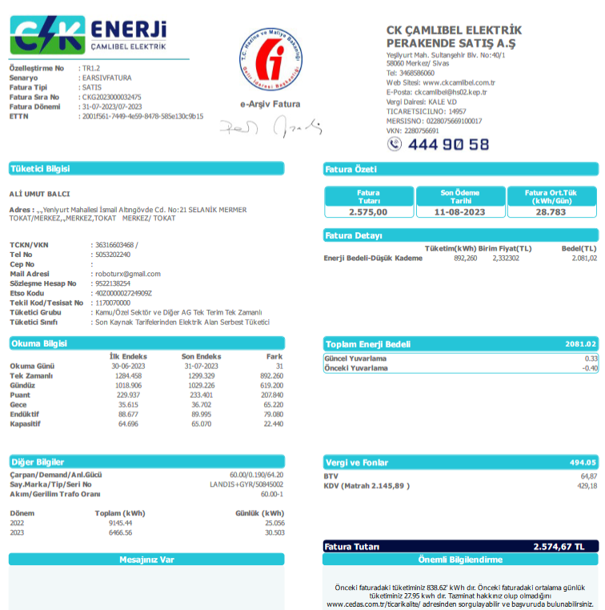
2023-05-30 | 2023-06-30 |  | 60
 |  | tüketim | çarp.tktm
1,299.329 kw | 1,284.450 kw | 14.879 | 892.740
Fat.Tutarı | ₺2,575.00 | kw fiyat | ₺2.88
SnyB- Salih | ₺101.24 |  | TL tem.i alındı)
120960 kw | 120825 kw | 135 kw | ₺389.39
 | + %26.00 | ₺101.24 | ₺490.63
 |  |  | ₺520.63
 | + Su ₺30.00 |  | %15.12

SnyCD-Ali | ₺1,580.14 | + 0.000 | TL tem.i alındı)
3400 kw | 3144 kw | 256 kw | ₺738.40
₺1,321.70 | + %35.00 | ₺258.44 | ₺996.84
 |  |  | ₺1,036.84
 | + Su ₺40.00 |  | %28.68

SnyE-Cihan | ₺119.67 |  | TL tem.i alındı)
910 kw | 881 kw | 29 kw | ₺83.65
₺119.67 | + %0.00 | ₺0.00 | ₺83.65
 |  |  | ₺93.65
 | + Su ₺10.00 |  | %3.25

SnyF-Merdal | ₺504.01 | + 0.000 | TL tem.i alındı)
383 kw |  | 383 kw | ₺1,103.97
₺250.10 | + %23.00 | ₺253.91 | ₺1,357.88
 |  |  | ₺1,377.88
 | + Su ₺20.00 |  | %42.87

Sny G-Metin | ₺0.00 | + 200.000 | TL tem.i alındı)
5000 kw | 4921 kw | 79 kw | ₺227.87
Ö.Ay ₺0.00 |  | ₺0.00 | ₺227.87
 |  |  | ₺257.87
₺30.00 | + Su ₺30.00 |  | %8.85

SnyH-Hacı | ₺43.44 | + 6,700.000 | TL tem.i alındı)
7302 kw | 7291 kw | 11 kw | ₺31.73
Ö.Ay ₺43.44 | + %0.00 | ₺0.00 | ₺41.73
 | + Su ₺10.00

140 | KW 892.74 | ₺3,328.59 | 2,575.00

23_7
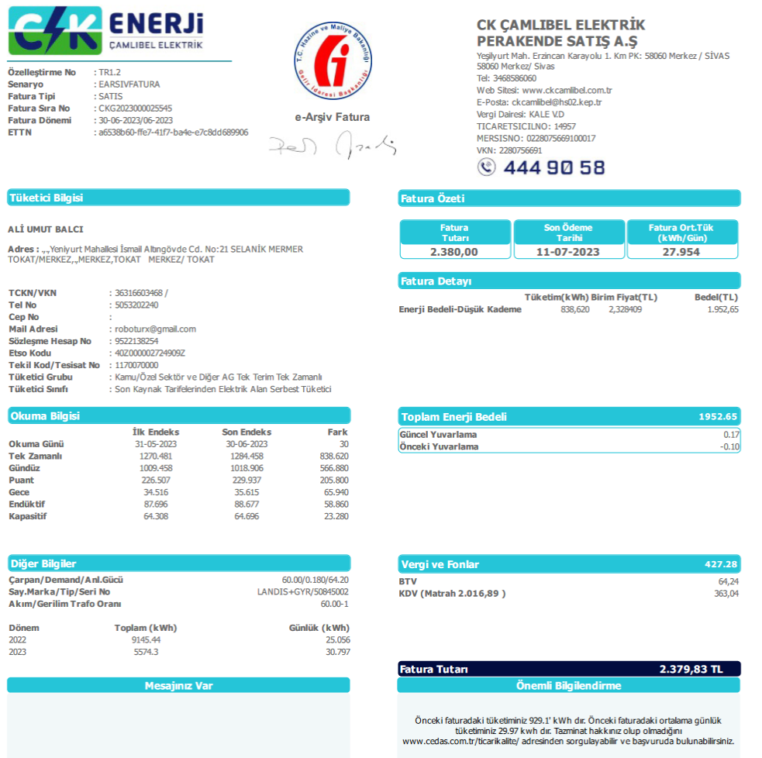
2023-05-30 | 2023-06-30 |  | 60
 |  | tüketim | çarp.tktm
1,284.458 kw | 1,270.480 kw | 13.978 | 838.680
Fat.Tutarı | ₺2,380.00 | kw fiyat | ₺2.84
SnyB- Salih | ₺100.12 |  | TL tem.i alındı)
120825 kw | 120678 kw | 147 kw | ₺417.16
 | + %24.00 | ₺100.12 | ₺517.27
 |  |  | ₺547.27
 | + Su ₺30.00 |  | %17.53

SnyCD-Ali | ₺1,571.73 | + 0.000 | TL tem.i alındı)
3144 kw | 2897 kw | 247 kw | ₺700.93
₺1,321.70 | + %35.67 | ₺250.02 | ₺950.96
 |  |  | ₺990.96
 | + Su ₺40.00 |  | %29.45

SnyE-Cihan | ₺119.67 |  | TL tem.i alındı)
881 kw | 845 kw | 36 kw | ₺102.16
₺119.67 | + %0.00 | ₺0.00 | ₺102.16
 |  |  | ₺112.16
 | + Su ₺10.00 |  | %4.29

SnyF-Merdal | ₺500.40 | + 0.000 | TL tem.i alındı)
298 kw |  | 298 kw | ₺844.75
₺250.10 | + %29.63 | ₺250.30 | ₺1,095.05
 |  |  | ₺1,115.05
 | + Su ₺20.00 |  | %35.49

Sny G-Metin | ₺0.00 | + 200.000 | TL tem.i alındı)
4921 kw | 4818 kw | 103 kw | ₺292.29
Ö.Ay ₺0.00 |  | ₺0.00 | ₺292.29
 |  |  | ₺322.29
₺30.00 | + Su ₺30.00 |  | %12.28

SnyH-Hacı | ₺43.44 | + 6,700.000 | TL tem.i alındı)
7291 kw | 7283 kw | 8 kw | ₺22.70
Ö.Ay ₺43.44 | + %0.00 | ₺0.00 | ₺32.70
 | + Su ₺10.00

140 | KW 838.68 | ₺3,120.44 | 2,380.00

23_6
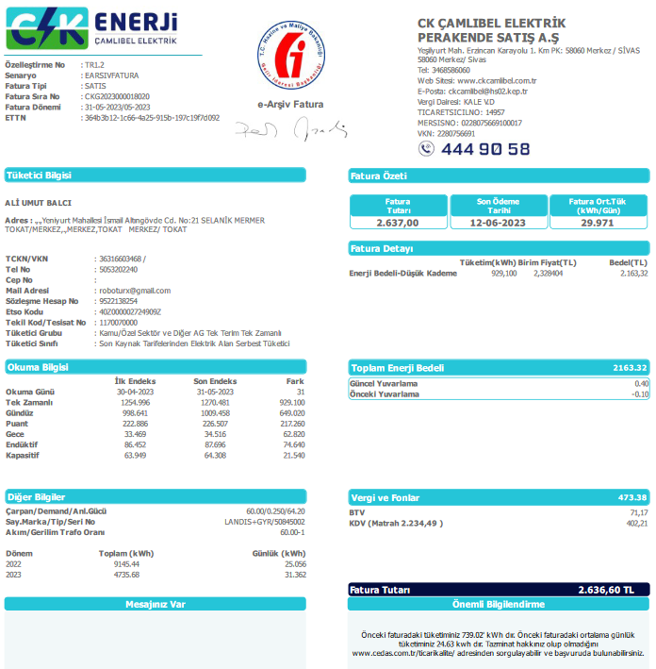
2023-04-30 | 2023-05-30 |  | 60
 |  | tüketim | çarp.tktm
1,270.481 kw | 1,254.996 kw | 15.485 | 929.100
Fat.Tutarı | ₺2,637.00 | kw fiyat | ₺2.84
SnyB- Salih | ₺100.01 |  | TL tem.i alındı)
120678 kw | 120524 kw | 154 kw | ₺437.09
 | + %22.88 | ₺100.01 | ₺537.09
 |  |  | ₺557.09
 | + Su ₺20.00 |  | %16.58

SnyCD-Ali | ₺1,571.72 | + 0.000 | TL tem.i alındı)
2867 kw | 2646 kw | 221 kw | ₺627.25
₺1,321.70 | + %39.86 | ₺250.02 | ₺877.27
 |  |  | ₺927.27
 | + Su ₺50.00 |  | %23.79

SnyE-Cihan | ₺119.67 |  | TL tem.i alındı)
845 kw | 803 kw | 42 kw | ₺119.21
₺119.67 | + %0.00 | ₺0.00 | ₺119.21
 |  |  | ₺129.21
 | + Su ₺10.00 |  | %4.52

SnyF-Merdal | ₺500.97 | + 0.000 | TL tem.i alındı)
391 kw |  | 391 kw | ₺1,110.03
₺250.10 | + %22.60 | ₺250.87 | ₺1,360.90
 |  |  | ₺1,380.90
 | + Su ₺20.00 |  | %42.09

Sny G-Metin | ₺0.00 | + 200.000 | TL tem.i alındı)
4818 kw | 4709 kw | 109 kw | ₺309.37
Ö.Ay ₺0.00 |  | ₺0.00 | ₺309.37
 |  |  | ₺339.37
₺30.00 | + Su ₺30.00 |  | %11.73

SnyH-Hacı | ₺43.44 | + 6,700.000 | TL tem.i alındı)
7283 kw | 7271 kw | 12 kw | ₺34.06
Ö.Ay ₺43.44 | + %0.00 | ₺0.00 | ₺44.06
 | + Su ₺10.00

140 | KW 929.10 | ₺3,377.89 | 2,637.00

23_5
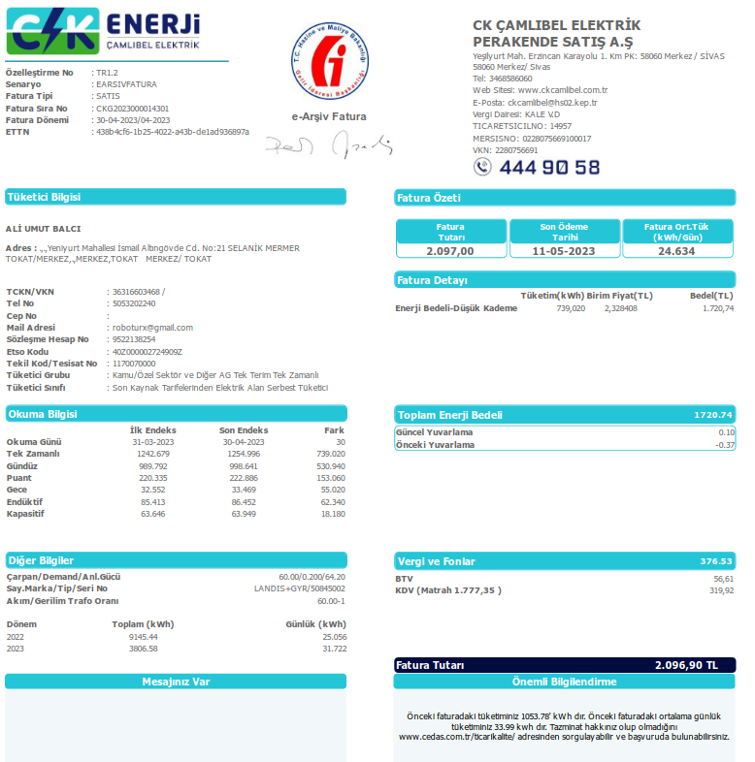
2022-10-30 | 2022-12-30 |  | 60
 |  | tüketim | çarp.tktm
1,254.996 kw | 1,242.679 kw | 12.317 | 739.020
Fat.Tutarı | ₺2,097.00 | kw fiyat | ₺2.84
SnyB- | ₺100.30 |  | TL tem.i alındı)
120524 kw | 120387 kw | 137 kw | ₺388.74
 | + %25.80 | ₺100.30 | ₺489.04
 |  |  | ₺509.04
 | + Su ₺20.00 |  | %18.54

SnyCD-Ali | ₺1,571.72 | + 0.000 | TL tem.i alındı)
2646 kw | 2421 kw | 225 kw | ₺638.45
₺1,321.70 | + %39.16 | ₺250.02 | ₺888.46
 |  |  | ₺938.46
 | + Su ₺50.00 |  | %30.45

SnyE-Cihan | ₺119.67 |  | TL tem.i alındı)
803 kw | 762 kw | 41 kw | ₺116.34
₺119.67 | + %0.00 | ₺0.00 | ₺116.34
 |  |  | ₺126.34
 | + Su ₺10.00 |  | %5.55

SnyF-Merdal | ₺500.11 | + 0.000 | TL tem.i alındı)
234 kw |  | 234 kw | ₺664.04
₺250.10 | + %37.65 | ₺250.01 | ₺914.05
 |  |  | ₺934.05
 | + Su ₺20.00 |  | %31.67

Sny G-Metin | ₺0.00 | + 200.000 | TL tem.i alındı)
4709 kw | 4642 kw | 67 kw | ₺190.12
Ö.Ay ₺0.00 |  | ₺0.00 | ₺190.12
 |  |  | ₺220.12
₺30.00 | + Su ₺30.00 |  | %9.07

SnyH-Hacı | ₺43.44 | + 6,700.000 | TL tem.i alındı)
7271 kw | 7236 kw | 35 kw | ₺99.31
Ö.Ay ₺43.44 | + %0.00 | ₺0.00 | ₺109.31
 | + Su ₺10.00

140 | KW 739.02 | ₺2,837.32 | 2,097.00

23_4
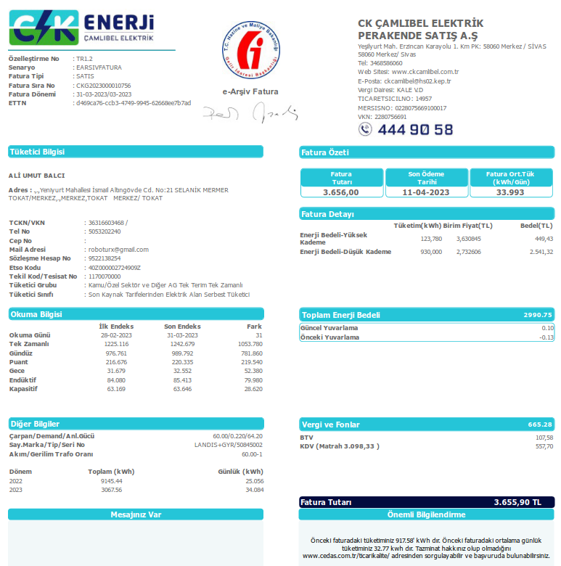
2022-10-30 | 2022-12-30 |  | 60
 |  | tüketim | çarp.tktm
1,242.679 kw | 1,225.116 kw | 17.563 | 1,053.780
Fat.Tutarı | ₺3,656.00 | kw fiyat | ₺3.47
SnyB- | ₺0.00 |  | TL tem.i alındı)
120387 kw | 120152 kw | 235 kw | ₺815.31
 | + %0.00 | ₺0.00 | ₺815.31
 |  |  | ₺835.31
 | + Su ₺20.00 |  | %22.30

SnyCD-Ali | ₺1,551.20 | + 0.000 | TL tem.i alındı)
2421 kw | 2144 kw | 277 kw | ₺961.03
₺1,321.70 | + %23.88 | ₺229.49 | ₺1,190.52
 |  |  | ₺1,240.52
 | + Su ₺50.00 |  | %26.29

SnyE-Cihan | ₺131.92 |  | TL tem.i alındı)
762 kw | 712 kw | 50 kw | ₺173.47
₺119.67 | + %7.06 | ₺12.24 | ₺185.71
 |  |  | ₺195.71
 | + Su ₺10.00 |  | %4.74

SnyF-Merdal | ₺374.31 | + 0.000 | TL tem.i alındı)
376 kw |  | 376 kw | ₺1,303.74
₺250.10 | + %9.53 | ₺124.21 | ₺1,427.94
 |  |  | ₺1,447.94
 | + Su ₺20.00 |  | %35.66

Sny G-Metin | ₺0.00 | + 200.000 | TL tem.i alındı)
4642 kw | 4554 kw | 88 kw | ₺305.31
Ö.Ay ₺0.00 |  | ₺0.00 | ₺305.31
 |  |  | ₺335.31
₺30.00 | + Su ₺30.00 |  | %8.35

SnyH-Hacı | ₺43.44 | + 6,700.000 | TL tem.i alındı)
7236 kw | 7208 kw | 28 kw | ₺97.14
Ö.Ay ₺43.44 | + %0.00 | ₺0.00 | ₺107.14
 | + Su ₺10.00

140 | KW 1053.78 | ₺4,161.94 | 3,656.00

23_3
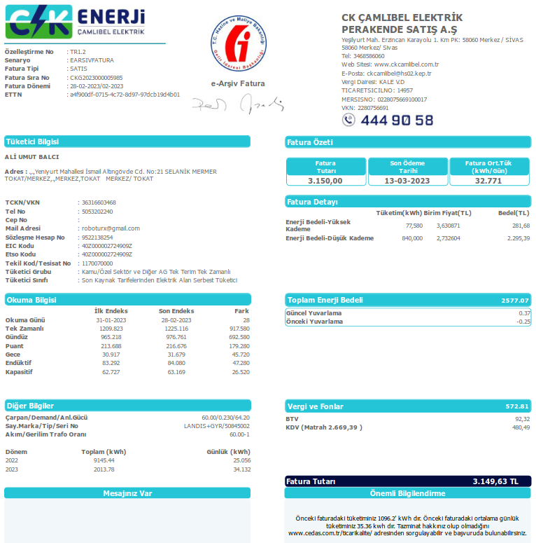
2022-10-30 | 2022-12-30 |  | 60
 |  | tüketim | çarp.tktm
1,225.116 kw | 1,209.823 kw | 15.293 | 917.580
Fat.Tutarı | ₺3,150.00 | kw fiyat | ₺3.43
SnyB- | ₺0.00 |  | TL tem.i alındı)
120152 kw | 119886 kw | 266 kw | ₺913.16
 | + %0.00 | ₺0.00 | ₺913.16
 |  |  | ₺933.16
 | + Su ₺20.00 |  | %28.99

SnyCD-Ali | ₺1,592.22 | + 0.000 | TL tem.i alındı)
2144 kw | 1947 kw | 197 kw | ₺676.29
₺1,321.70 | + %40.00 | ₺270.52 | ₺946.81
 | , |  | ₺996.81
 | + Su ₺50.00 |  | %21.47

SnyE-Cihan | ₺157.43 |  | TL tem.i alındı)
712 kw | 658 kw | 54 kw | ₺185.38
₺119.67 | + %20.37 | ₺37.76 | ₺223.14
 |  |  | ₺233.14
 | + Su ₺10.00 |  | %5.89

SnyF-Merdal | ₺350.88 | + 0.000 | TL tem.i alındı)
294 kw |  | 294 kw | ₺1,007.84
₺250.10 | + %10.00 | ₺100.78 | ₺1,108.63
 |  |  | ₺1,128.63
 | + Su ₺20.00 |  | %32.00

Sny G-Metin | ₺0.00 | + 200.000 | TL tem.i alındı)
4554 kw | 4463 kw | 91 kw | ₺312.40
Ö.Ay ₺0.00 |  | ₺0.00 | ₺312.40
 |  |  | ₺342.40
₺30.00 | + Su ₺30.00 |  | %9.92

SnyH-Hacı | ₺43.44 | + 6,700.000 | TL tem.i alındı)
7208 kw | 7192 kw | 16 kw | ₺54.93
Ö.Ay ₺43.44 | + %0.00 | ₺0.00 | ₺64.93
 | + Su ₺10.00

140 | KW 917.58 | ₺3,699.06 | 3,150.00

23_2
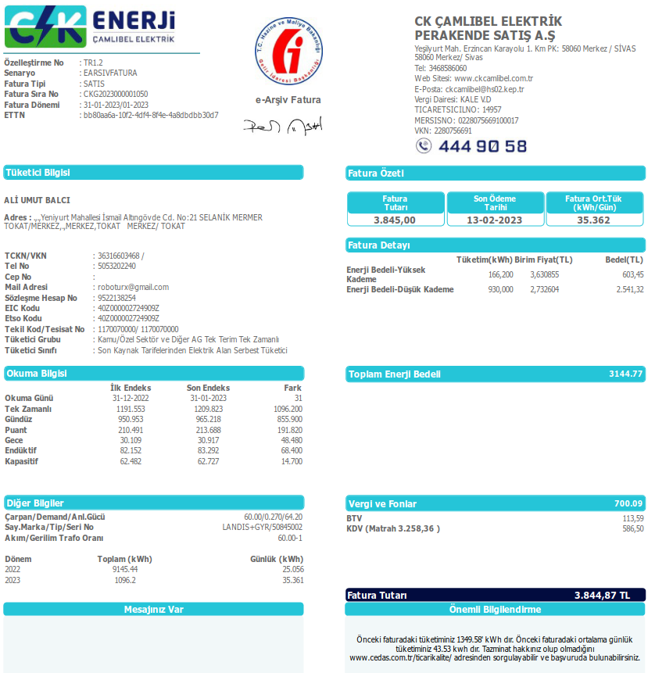
2022-10-30 | 2022-12-30 |  | 60
 |  | tüketim | çarp.tktm
1,209.823 kw | 1,191.553 kw | 18.270 | 1,096.200
Fat.Tutarı | ₺3,845.00 | kw fiyat | ₺3.51
SnyB- | ₺0.00 |  | TL tem.i alındı)
119886 kw | 119531 kw | 355 kw | ₺1,245.19
 | + %0.00 | ₺0.00 | ₺1,245.19
 |  |  | ₺1,245.19
 |  |  | %32.38

SnyCD-Ali | ₺1,499.89 | + 0.000 | TL tem.i alındı)
1947 kw | 1737 kw | 210 kw | ₺736.59
₺1,321.70 | + %24.19 | ₺178.19 | ₺914.78
 | , |  | ₺914.78
 |  |  | %19.16

SnyE-Cihan | ₺169.69 |  | TL tem.i alındı)
658 kw | 588 kw | 70 kw | ₺245.53
₺119.67 | + %20.37 | ₺50.01 | ₺295.54
 |  |  | ₺295.54
 |  |  | %6.39

SnyF-Merdal | ₺372.58 | + 0.000 | TL tem.i alındı)
349 kw |  | 349 kw | ₺1,224.84
₺250.10 | + %10.00 | ₺122.48 | ₺1,347.33
 |  |  | ₺1,367.33
 | + Su ₺20.00 |  | %31.86

Sny G-Metin | ₺0.00 | + 200.000 | TL tem.i alındı)
4463 kw | 4376 kw | 87 kw | ₺305.16
Ö.Ay ₺0.00 |  | ₺0.00 | ₺305.16
 |  |  | ₺305.16
₺0.00 |  |  | %7.94

SnyH-Hacı | ₺43.44 | + 6,700.000 | TL tem.i alındı)
7192 kw | 7167 kw | 25 kw | ₺87.69
Ö.Ay ₺43.44 | + %0.00 | ₺0.00 | ₺87.69

 | KW 1096.20 | ₺4,215.69 | 3,845.00

01-23
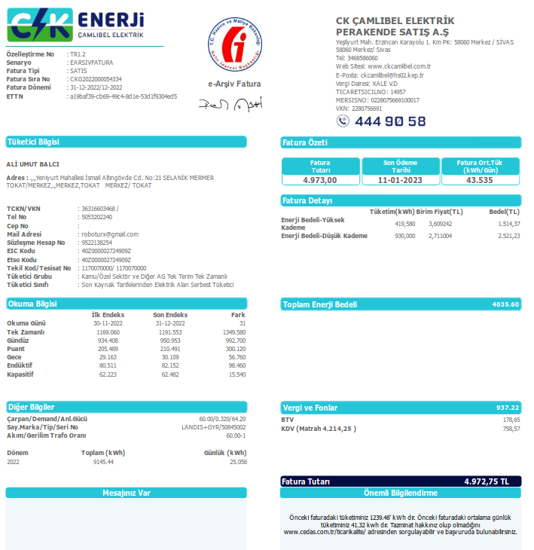
2022-10-30 | 2022-12-30 |  | 60
 |  | tüketim | çarp.tktm
1,191.553 kw | 1,169.069 kw | 22.484 | 1,349.040
Fat.Tutarı | ₺4,973.00 | kw fiyat | ₺3.69
SnyB- | ₺0.00 |  | TL tem.i alındı)
119531 kw | 119205 kw | 326 kw | ₺1,201.74
 | + %0.00 | ₺0.00 | ₺1,201.74
 |  |  | ₺1,221.74
 | + Su ₺20.00 |  | %24.17

SnyCD-Ali | ₺1,747.69 | + 0.000 | TL tem.i alındı)
1737 kw | 1523 kw | 214 kw | ₺788.87
₺1,321.70 | + %54.00 | ₺425.99 | ₺1,214.87
 | , |  | ₺1,264.87
 | + Su ₺50.00 |  | %15.86

SnyE-Cihan | ₺178.16 |  | TL tem.i alındı)
588 kw | 510 kw | 78 kw | ₺287.53
₺119.67 | + %20.34 | ₺58.48 | ₺346.02
 |  |  | ₺366.02
 | + Su ₺20.00 |  | %5.78

SnyF-Merdal | ₺382.82 | + 0.000 | TL tem.i alındı)
360 kw |  | 360 kw | ₺1,327.22
₺250.10 | + %10.00 | ₺132.72 | ₺1,459.95
 |  |  | ₺1,479.95
 | + Su ₺20.00 |  | %26.69

Sny G-Metin | ₺0.00 | + 200.000 | TL tem.i alındı)
4376 kw | 4052 kw | 324 kw | ₺1,194.37
Ö.Ay ₺0.00 |  | ₺0.00 | ₺1,194.37
 |  |  | ₺1,214.37
₺20.00 | + Su ₺20.00 |  | %24.02

SnyH-Hacı | ₺43.44 | + 6,700.000 | TL tem.i alındı)
7167 kw | 7120 kw | 47 kw | ₺173.26
Ö.Ay ₺43.44 | + %0.00 | ₺0.00 | ₺183.26
 | + Su ₺10.00

 | KW 1349.04 | ₺5,730.20 | 4,973.00

01-22

20-12-2021 – 31-12-2021 |  |  | 60
2021-12-31 | 2021-12-20 | tüketim | çarp.tktm
1039.129 | 1,023.101 | 16.028 | 961.680
Fat.Tutarı | ₺1,250.40 | kw fiyat | ₺1.30
 | ₺1,312.92 | Ödemeler Toplamı
SnyB-mesut | ₺97.73 | + 1,200.000 | TL tem.i alındı)
3134 kw | 2915 kw | 219 kw | ₺284.75
Ö.Ay ₺83.49 | + %5.00 | ₺14.24 | ₺298.99
 |  |  | ₺298.99
Toplam Su 0 | + Su ₺0.00 | - Su ₺0.00 | %22.77
SnyCD-Ali | ₺263.32 | + 0.000 | TL tem.i alındı)
7,928.000 | 7,466.000 | 462.000 | ₺600.70
Ö.Ay ₺233.28 | + %5.00 | ₺30.04 | ₺630.74
 |  |  | ₺630.74
Toplam Su 0 | + Su ₺0.00 | - Su ₺0.00 | %48.04
SnyE-Emre | ₺30.97 | + 1,000.000 | TL tem.i alındı)
961.680 | 793.000 | 168.680 | ₺219.32
Ö.Ay ₺20.00 | + %5.00 | ₺10.97 | ₺230.29
 |  |  | ₺230.29
Toplam Su 0 | + Su ₺0.00 | - Su ₺0.00 | %17.54
SnyF- | ₺0.00 | + 0.000 | TL tem.i alındı)
0.000 | 0.000 | 0.000 | ₺0.00
Ö.Ay ₺0.00 | + %0.00 | ₺0.00 | ₺0.00
 |  |  | ₺0.00
Toplam Su 0 | + Su ₺0.00 | - Su ₺0.00 | %0.00
Sny G- | ₺0.00 | + 0.000 | TL tem.i alındı)
0.000 | 0.000 | 0.000 | ₺0.00
Ö.Ay ₺0.00 | + %0.00 | ₺0.00 | ₺0.00
 |  |  | ₺0.00
Toplam Su 0 | + Su ₺0.00 | - Su ₺0.00 | %0.00
SnyH-Hacı | ₺7.28 | + 6,700.000 | TL tem.i alındı)
6818 | 6706 | 112.000 | ₺145.63
 | + %5.00 | ₺7.28 | ₺152.91
 |  |  | ₺152.91
Toplam Su 0 | + Su ₺0.00 | - Su ₺0.00 | %11.65

02-22
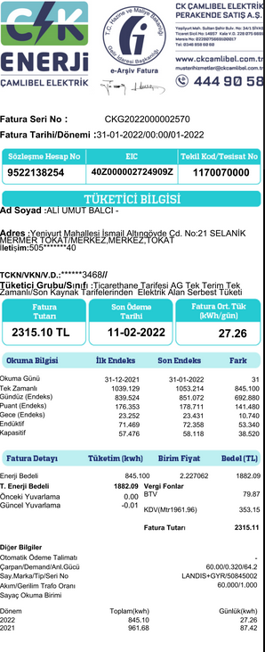
31-12-2021 – 31-01-2022 |  |  | 60
2022-01-31 | 2021-12-31 | tüketim | çarp.tktm
1,053.214 kw | 1,039.129 kw | 14.085 | 845.100
Fat.Tutarı | ₺2,315.00 | kw fiyat | ₺2.74
 | ₺2,546.50 | Ödemeler Toplamı
SnyB-mesut | ₺144.02 | + 1,200.000 | TL tem.i alındı)
3303 kw | 3134 kw | 169 kw | ₺462.95
Ö.Ay ₺97.73 | + %10.00 | ₺46.29 | ₺509.24
 |  |  | ₺509.24
Toplam Su 0 | + Su ₺0.00 | - Su ₺0.00 | %20.00
SnyCD-Ali | ₺398.64 | + 0.000 | TL tem.i alındı)
8422 kw | 7928 kw | 494 kw | ₺1,353.22
Ö.Ay ₺263.32 | + %10.00 | ₺135.32 | ₺1,488.55
 |  |  | ₺1,488.55
Toplam Su 0 | + Su ₺0.00 | - Su ₺0.00 | %58.45
SnyE-Emre | ₺75.37 | + 1,000.000 | TL tem.i alındı)
845 kw | 683 kw | 162 kw | ₺444.04
Ö.Ay ₺30.97 | + %10.00 | ₺44.40 | ₺488.45
 |  |  | ₺488.45
Toplam Su 0 | + Su ₺0.00 | - Su ₺0.00 | %19.18
SnyF- | ₺0.00 | + 0.000 | TL tem.i alındı)
0 kw | 0 kw | 0 kw | ₺0.00
Ö.Ay ₺0.00 | + %0.00 | ₺0.00 | ₺0.00
 |  |  | ₺0.00
Toplam Su 0 | + Su ₺0.00 | - Su ₺0.00 | %0.00
Sny G- | ₺0.00 | + 0.000 | TL tem.i alındı)
0 kw | 0 kw | 0 kw | ₺0.00
Ö.Ay ₺0.00 | + %0.00 | ₺0.00 | ₺0.00
 |  |  | ₺0.00
Toplam Su 0 | + Su ₺0.00 | - Su ₺0.00 | %0.00
SnyH-Hacı | ₺12.76 | + 6,700.000 | TL tem.i alındı)
6838 kw | 6818 kw | 20 kw | ₺54.79
Ö.Ay ₺7.28 | + %10.00 | ₺5.48 | ₺60.27
 |  |  | ₺60.27
Toplam Su 0 | + Su ₺0.00 | - Su ₺0.00 | %2.37

03-22
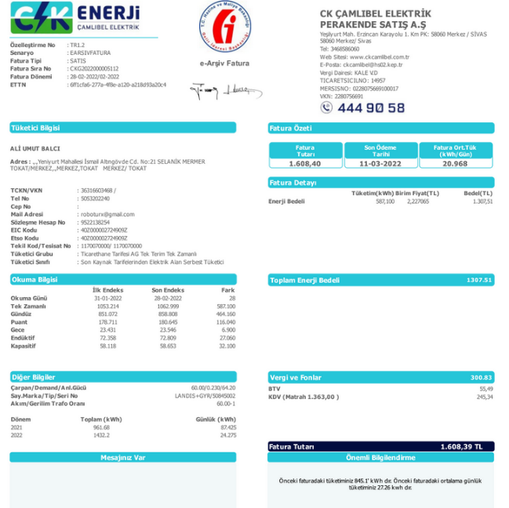
31-01-2022 – 28-02-2022 |  |  | 60
2022-02-28 | 2022-01-31 | tüketim | çarp.tktm
1,062.999 kw | 1,053.214 kw | 9.785 | 587.100
Fat.Tutarı | ₺1,608.40 | kw fiyat | ₺2.74
 | ₺1,839.24 | Ödemeler Toplamı
SnyB-mesut | ₺196.35 | + 1,200.000 | TL tem.i alındı)
3421 kw | 3303 kw | 118 kw | ₺323.27
Ö.Ay ₺144.02 | + %10.00 | ₺32.33 | ₺355.60
 |  |  | ₺375.60
Toplam Su 20 | + Su ₺20.00 | - Su ₺0.00 | %20.10
SnyCD-Ali | ₺547.54 | + 0.000 | TL tem.i alındı)
8783 kw | 8422 kw | 361 kw | ₺988.98
Ö.Ay ₺398.64 | + %10.00 | ₺98.90 | ₺1,087.88
 |  |  | ₺1,137.88
Toplam Su 50 | + Su ₺50.00 | - Su ₺0.00 | %61.49
SnyE-Emre | ₺98.68 | + 1,000.000 | TL tem.i alındı)
587 kw | 502 kw | 85 kw | ₺233.14
Ö.Ay ₺75.37 | + %10.00 | ₺23.31 | ₺256.45
 |  |  | ₺256.45
Toplam Su 0 | + Su ₺0.00 | - Su ₺0.00 | %14.49
SnyF- | ₺0.00 | + 0.000 | TL tem.i alındı)
0 kw | 0 kw | 0 kw | ₺0.00
Ö.Ay ₺0.00 | + %0.00 | ₺0.00 | ₺0.00
 |  |  | ₺0.00
Toplam Su 0 | + Su ₺0.00 | - Su ₺0.00 | %0.00
Sny G- | ₺0.00 | + 0.000 | TL tem.i alındı)
0 kw | 0 kw | 0 kw | ₺0.00
Ö.Ay ₺0.00 | + %0.00 | ₺0.00 | ₺0.00
 |  |  | ₺0.00
Toplam Su 0 | + Su ₺0.00 | - Su ₺0.00 | %0.00
SnyH-Hacı | ₺19.06 | + 6,700.000 | TL tem.i alındı)
6861 kw | 6838 kw | 23 kw | ₺63.01
Ö.Ay ₺12.76 | + %10.00 | ₺6.30 | ₺69.31
 |  |  | ₺69.31
Toplam Su 0 | + Su ₺0.00 | - Su ₺0.00 | %3.92

04-22
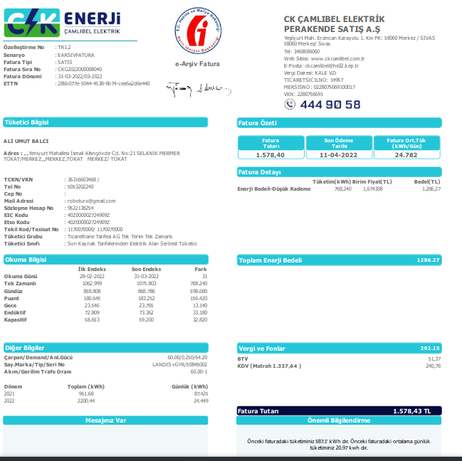
28-02-2022 – 31-03-2022 |  |  | 60
2022-03-31 | 2022-02-28 | tüketim | çarp.tktm
1,075.803 kw | 1,062.999 kw | 12.804 | 768.240
Fat.Tutarı | ₺1,578.43 | kw fiyat | ₺2.05
 | ₺1,917.22 | Ödemeler Toplamı
SnyB-mesut | ₺237.92 | + 1,200.000 | TL tem.i alındı)
3526 kw | 3421 kw | 105 kw | ₺215.73
Ö.Ay ₺196.35 | + %10.00 | ₺21.57 | ₺237.31
 |  |  | ₺257.31
Toplam Su 40 | + Su ₺20.00 | - Su ₺0.00 | %13.67
SnyCD-Ali | ₺733.14 | + 0.000 | TL tem.i alındı)
9223 kw | 8783 kw | 440 kw | ₺904.03
Ö.Ay ₺547.54 | + %15.00 | ₺135.60 | ₺1,039.63
 |  |  | ₺1,089.63
Toplam Su 100 | + Su ₺50.00 | - Su ₺0.00 | %57.27
SnyE-Emre | ₺102.49 | + 1,000.000 | TL tem.i alındı)
768 kw | 583 kw | 185 kw | ₺380.60
Ö.Ay ₺98.68 | + %1.00 | ₺3.81 | ₺384.40
 |  |  | ₺384.40
Toplam Su 0 | + Su ₺0.00 | - Su ₺0.00 | %24.11
SnyF-Merdal | ₺100.00 | + 0.000 | TL tem.i alındı)
0 kw | 0 kw | 0 kw | ₺0.00
Ö.Ay ₺0.00 | + %0.00 | ₺0.00 | ₺0.00
 |  |  | ₺100.00
Toplam Su 100 | + Su ₺100.00 | - Su ₺0.00 | %0.00
Sny G- | ₺0.00 | + 0.000 | TL tem.i alındı)
0 kw | 0 kw | 0 kw | ₺0.00
Ö.Ay ₺0.00 | + %0.00 | ₺0.00 | ₺0.00
 |  |  | ₺0.00
Toplam Su 0 | + Su ₺0.00 | - Su ₺0.00 | %0.00
SnyH-Hacı | ₺26.87 | + 6,700.000 | TL tem.i alındı)
6899 kw | 6861 kw | 38 kw | ₺78.08
Ö.Ay ₺19.06 | + %10.00 | ₺7.81 | ₺85.88
 |  |  | ₺85.88
Toplam Su 0 | + Su ₺0.00 | - Su ₺0.00 | %4.95

05-22
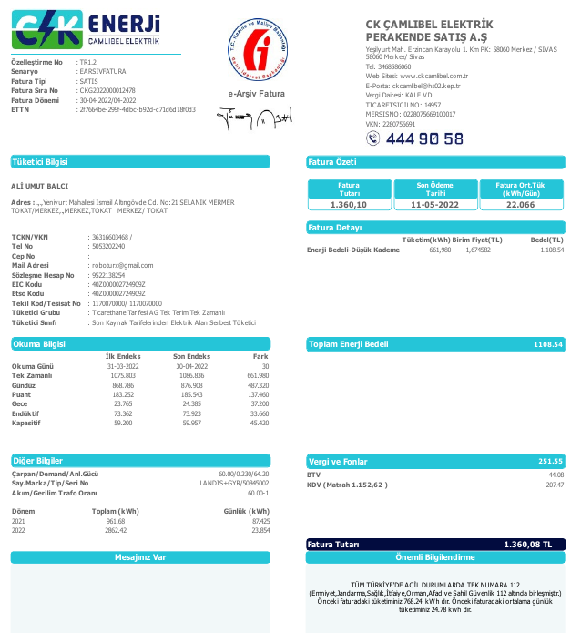
31-03-2022 – 30-04-2022 |  |  | 60
2022-04-30 | 2022-03-31 | tüketim | çarp.tktm
1,086.836 kw | 1,075.803 kw | 11.033 | 661.980
Fat.Tutarı | ₺1,360.10 | kw fiyat | ₺2.05
 | ₺1,658.29 | Ödemeler Toplamı
SnyB-mesut | ₺230.25 | + 1,200.000 | TL tem.i alındı)
3586 kw | 3526 kw | 60 kw | ₺123.28
Ö.Ay ₺237.92 | + %10.00 | ₺12.33 | ₺135.60
 |  |  | ₺155.60
Toplam Su 20 | + Su ₺20.00 | - Su ₺40.00 | %9.06
SnyCD-Ali | ₺847.51 | + 0.000 | TL tem.i alındı)
9623 kw | 9223 kw | 400 kw | ₺821.84
Ö.Ay ₺733.14 | + %20.00 | ₺164.37 | ₺986.21
 |  |  | ₺1,036.21
Toplam Su 50 | + Su ₺50.00 | - Su ₺100.00 | %60.42
SnyE-Emre | ₺116.46 | + 1,000.000 | TL tem.i alındı)
68 kw | 0 kw | 68 kw | ₺139.71
Ö.Ay ₺102.49 | + %10.00 | ₺13.97 | ₺153.68
 |  |  | ₺153.68
Toplam Su 0 | + Su ₺0.00 | - Su ₺0.00 | %10.27
SnyF-Merdal | ₺40.95 | + 0.000 | TL tem.i alındı)
102 kw | 0 kw | 102 kw | ₺209.53
Ö.Ay ₺100.00 | + %10.00 | ₺20.95 | ₺230.48
 |  |  | ₺230.48
Toplam Su 20 | + Su ₺0.00 | - Su ₺80.00 | %15.41
Sny G- | ₺0.00 | + 0.000 | TL tem.i alındı)
0 kw | 0 kw | 0 kw | ₺0.00
Ö.Ay ₺0.00 | + %0.00 | ₺0.00 | ₺0.00
 |  |  | ₺0.00
Toplam Su 0 | + Su ₺0.00 | - Su ₺0.00 | %0.00
SnyH-Hacı | ₺43.44 | + 6,700.000 | TL tem.i alındı)
6931 kw | 6899 kw | 32 kw | ₺65.75
Ö.Ay ₺26.87 | + %10.00 | ₺6.57 | ₺72.32
 |  |  | ₺82.32
Toplam Su 10 | + Su ₺10.00 | - Su ₺0.00 | %4.83

06-22
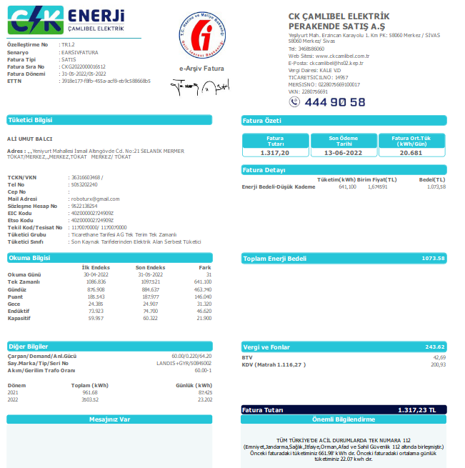
30-04-2022 – 31-05-2022 |  |  | 60
2022-05-31 | 2022-04-30 | tüketim | çarp.tktm
1,097.521 kw | 1,086.836 kw | 10.685 | 641.100
Fat.Tutarı | ₺1,317.20 | kw fiyat | ₺2.05
SnyB-mesut | ₺230.25 | + 1,200.000 | TL tem.i alındı)
3675 kw | 3586 kw | 89 kw | ₺182.86
₺230.25 |  | ₺0.00 | ₺182.86
 |  |  | ₺182.86
₺0.00 | + Su ₺0.00 | - Su ₺0.00 | %13.88
Yzr 0 Ton | GçnAy 0 Ton | Hrcm 0 Ton | TonFyt ₺7.00
SnyCD-Ali | ₺1,075.16 | + 0.000 | TL tem.i alındı)
9900 kw | 9623 kw | 277 kw | ₺569.12
₺847.51 | + %40.00 | ₺227.65 | ₺796.77
224 | YENİ SAYAÇ YAZAR 53 |  | ₺996.77
₺200.00 | + Su ₺200.00 | - Su ₺0.00 | %43.21
Yzr 0 Ton | GçnAy 0 Ton | Hrcm 0 Ton | TonFyt ₺7.00
SnyE-Emre | ₺118.93 | + 1,000.000 | TL tem.i alındı)
188 kw | 68 kw | 120 kw | ₺246.55
₺116.46 | + %1.00 | ₺2.47 | ₺249.02
 |  |  | ₺249.02
₺52.00 | + Su ₺80.00 | - Su ₺28.00 | %18.72
Yzr 9 Ton | GçnAy 5 Ton | Hrcm 4 Ton | TonFyt ₺7.00
SnyF-Merdal | ₺250.10 | + 0.000 | TL tem.i alındı)
115 kw |  | 115 kw | ₺236.48
₺40.95 | + %88.44 | ₺209.15 | ₺445.63
 |  |  | ₺445.63
 |  |  | %17.95
Yzr 954 Ton | GçnAy 950 Ton | Hrcm 4 Ton | TonFyt ₺7.00
Sny G- | ₺0.00 | + 0.000 | TL tem.i alındı)
0 kw | 0 kw | 0 kw | ₺0.00
Ö.Ay ₺0.00 | + %0.00 | ₺0.00 | ₺0.00
 |  |  | ₺0.00
₺0.00 | + Su ₺0.00 | - Su ₺0.00 | %0.00
Yzr 0 Ton | GçnAy 0 Ton | Hrcm 0 Ton | TonFyt ₺7.00
SnyH-Hacı | ₺51.66 | + 6,700.000 | TL tem.i alındı)
6971 kw | 6931 kw | 40 kw | ₺82.18
Ö.Ay ₺43.44 | + %10.00 | ₺8.22 | ₺90.40
₺80.00 | + Su ₺0.00 | - Su ₺0.00
Yzr 0 Ton | GçnAy 0 Ton | Hrcm 0 Ton | TonFyt ₺7.00
 |  | ₺1,874.28 | 1,317.20

07-22

31-05-2022 – 30-06-2022 |  |  | 60
2022-06-30 | 2022-05-31 | tüketim | çarp.tktm
1,106.796 kw | 1,097.521 kw | 9.275 | 556.500
Fat.Tutarı | ₺1,429.20 | kw fiyat | ₺2.57
SnyB- | ₺0.00 |  | TL tem.i alındı)
3675 kw | 3675 kw | 0 kw | ₺0.00
 |  | ₺0.00 | ₺0.00
 |  |  | ₺0.00
₺0.00 |  |  | %0.00
SuYzr 1,333.50 T | GçnAy 0 Ton | Hrcm 1334 Ton | TonFyt ₺7.00
SnyCD-Ali | ₺1,321.70 | + 0.000 | TL tem.i alındı)
293 kw | 53 kw | 240 kw | ₺616.37
₺1,075.16 | + %40.00 | ₺246.55 | ₺862.91
 |  |  | ₺1,062.91
₺200.00 | + Su ₺200.00 |  | %43.13
Yzr 0 Ton | GçnAy 0 Ton | Hrcm 0 Ton | TonFyt ₺7.00
SnyE-Emre | ₺119.67 | + 1,200.000 | TL tem.i alındı)
313 kw | 188 kw | 125 kw | ₺321.02
₺116.46 | + %1.00 | ₺3.21 | ₺324.23
 |  |  | ₺324.23
₺0.00 |  |  | %22.46
Yzr 9.49 Ton |  |  | TonFyt ₺7.00
SnyF-Merdal | ₺272.25 | + 0.000 | TL tem.i alındı)
173 kw |  | 173 kw | ₺443.01
₺250.10 | + %5.00 | ₺22.15 | ₺465.16
 |  |  | ₺465.16
₺80.00 |  |  | %31.00
Yzr 957.00 Ton | GçnAy 950 Ton | Hrcm 7 Ton | TonFyt ₺7.00
Sny G- | ₺0.00 | + 0.000 | TL tem.i alındı)
0 kw | 0 kw | 0 kw | ₺0.00
Ö.Ay ₺0.00 | + %0.00 | ₺0.00 | ₺0.00
 |  |  | ₺0.00
₺0.00 |  |  | %0.00
Yzr 0 Ton | GçnAy 0 Ton | Hrcm 0 Ton | TonFyt ₺7.00
SnyH-Hacı | ₺43.44 | + 6,700.000 | TL tem.i alındı)
6990 kw | 6971 kw | 19 kw | ₺48.80
Ö.Ay ₺43.44 | + %0.00 | ₺0.00 | ₺48.80

Yzr 0 Ton | GçnAy 0 Ton | Hrcm 0 Ton | TonFyt ₺7.00
 | KW 556.50 | ₺1,852.31 | 1,429.20

08-22
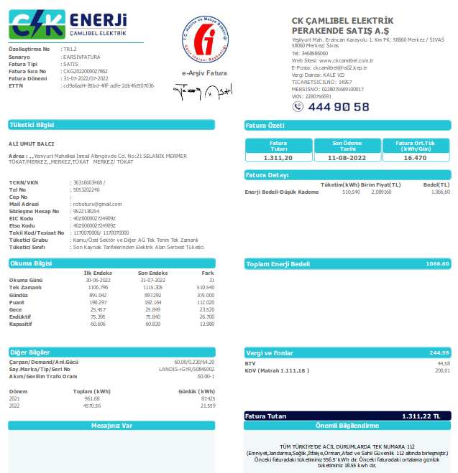
2022-06-30 | 2022-07-31 |  | 60
2022-06-30 | 2022-05-31 | tüketim | çarp.tktm
1,115.300 kw | 1,106.796 kw | 8.504 | 510.240
Fat.Tutarı | ₺1,311.20 | kw fiyat | ₺2.57
SnyB- | ₺0.00 |  | TL tem.i alındı)
3675 kw | 3675 kw | 0 kw | ₺0.00
 |  | ₺0.00 | ₺0.00
 |  |  | ₺0.00
₺0.00 |  |  | %0.00
SuYzr 1,333.50 T | GçnAy 0 Ton | Hrcm 1334 Ton | TonFyt ₺7.00
SnyCD-Ali | ₺1,605.66 | + 0.000 | TL tem.i alındı)
514 kw | 293 kw | 221 kw | ₺567.92
₺1,321.70 | + %50.00 | ₺283.96 | ₺851.88
 |  |  | ₺901.88
₺50.00 | + Su ₺50.00 |  | %43.31
Yzr 0 Ton | GçnAy 0 Ton | Hrcm 0 Ton | TonFyt ₺7.00
SnyE-Emre | ₺119.67 | + 1,200.000 | TL tem.i alındı)
394 kw | 313 kw | 81 kw | ₺208.85
₺119.67 | + %0.00 | ₺0.00 | ₺208.85
 |  |  | ₺208.85
₺0.00 |  |  | %15.93
Yzr 9.49 Ton |  |  | TonFyt ₺7.00
SnyF-Merdal | ₺273.35 | + 0.000 | TL tem.i alındı)
181 kw |  | 181 kw | ₺465.05
₺250.10 | + %5.00 | ₺23.25 | ₺488.30
 |  |  | ₺488.30
₺80.00 |  |  | %35.47
Yzr 957.00 Ton | GçnAy 950 Ton | Hrcm 7 Ton | TonFyt ₺7.00
Sny G- | ₺0.00 | + 0.000 | TL tem.i alındı)
0 kw | 0 kw | 0 kw | ₺0.00
Ö.Ay ₺0.00 | + %0.00 | ₺0.00 | ₺0.00
 |  |  | ₺0.00
₺0.00 |  |  | %0.00
Yzr 0 Ton | GçnAy 0 Ton | Hrcm 0 Ton | TonFyt ₺7.00
SnyH-Hacı | ₺43.44 | + 6,700.000 | TL tem.i alındı)
7017 kw | 6990 kw | 27 kw | ₺69.38
Ö.Ay ₺43.44 | + %0.00 | ₺0.00 | ₺69.38

Yzr 0 Ton | GçnAy 0 Ton | Hrcm 0 Ton | TonFyt ₺7.00
 | KW 510.24 | ₺1,599.03 | 1,311.20

09-22
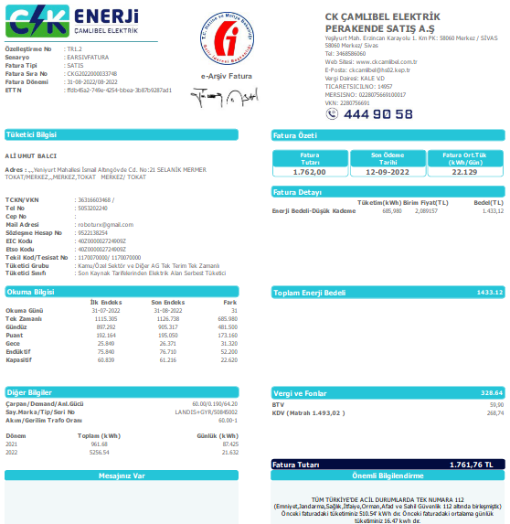
2022-07-30 | 2022-08-31 |  | 60
 |  | tüketim | çarp.tktm
1,126.738 kw | 1,115.300 kw | 11.438 | 686.280
Fat.Tutarı | ₺1,762.00 | kw fiyat | ₺2.57
SnyB- | ₺0.00 |  | TL tem.i alındı)
3675 kw | 3675 kw | 0 kw | ₺0.00
 |  | ₺0.00 | ₺0.00
 |  |  | ₺0.00
₺0.00 |  |  | %0.00
SuYzr 1,333.50 T | GçnAy 0 Ton | Hrcm 1334 Ton | TonFyt ₺7.00
SnyCD-Ali | ₺1,596.22 | + 0.000 | TL tem.i alındı)
838 kw | 514 kw | 324 kw | ₺831.86
₺1,321.70 | + %33.00 | ₺274.51 | ₺1,106.37
 |  |  | ₺1,156.37
₺50.00 | + Su ₺50.00 |  | %47.21
Yzr 0 Ton | GçnAy 0 Ton | Hrcm 0 Ton | TonFyt ₺7.00
SnyE-Cihan | ₺152.02 | + 1,200.000 | TL tem.i alındı)
412 kw | 394 kw | 18 kw | ₺46.21
₺119.67 | + %70.00 | ₺32.35 | ₺78.56
 |  |  | ₺88.56
₺10.00 | + Su ₺10.00 |  | %2.62
Yzr 9.49 Ton |  |  | TonFyt ₺7.00
SnyF-Merdal | ₺292.24 | + 0.000 | TL tem.i alındı)
328 kw |  | 328 kw | ₺842.85
₺250.10 | + %5.00 | ₺42.14 | ₺884.99
 |  |  | ₺904.99
 | + Su ₺20.00 |  | %47.83
Yzr 957.00 Ton | GçnAy 950 Ton | Hrcm 7 Ton | TonFyt ₺7.00
Sny G-Metin | ₺0.00 | + 0.000 | TL tem.i alındı)
0 kw | 0 kw | 0 kw | ₺0.00
Ö.Ay ₺0.00 | + %0.00 | ₺0.00 | ₺0.00
 |  |  | ₺20.00
₺20.00 | + Su ₺20.00 |  | %0.00
Yzr 0 Ton | GçnAy 0 Ton | Hrcm 0 Ton | TonFyt ₺7.00
SnyH-Hacı | ₺43.44 | + 6,700.000 | TL tem.i alındı)
7033 kw | 7017 kw | 16 kw | ₺41.08
Ö.Ay ₺43.44 | + %0.00 | ₺0.00 | ₺51.08
 | + Su ₺10.00
Yzr 0 Ton | GçnAy 0 Ton | Hrcm 0 Ton | TonFyt ₺7.00
 | KW 686.28 | ₺2,169.93 | 1,762.00

10-22

2022-08-31 | 2022-09-30 |  | 60
 |  | tüketim | çarp.tktm
1,136.750 kw | 1,126.738 kw | 10.012 | 600.720
Fat.Tutarı | ₺1,998.00 | kw fiyat | ₺3.33
SnyB- | ₺0.00 |  | TL tem.i alındı)
0 kw | 0 kw | 0 kw | ₺0.00
 |  | ₺0.00 | ₺0.00
 |  |  | ₺0.00
₺0.00 |  |  | %0.00
SuYzr 1,333.50 T | GçnAy 0 Ton | Hrcm 1334 Ton | TonFyt ₺7.00
SnyCD-Ali | ₺1,652.97 | + 0.000 | TL tem.i alındı)
1004 kw | 838 kw | 166 kw | ₺552.12
₺1,321.70 | + %60.00 | ₺331.27 | ₺883.39
 |  |  | ₺933.39
₺50.00 | + Su ₺50.00 |  | %27.63
Yzr 0 Ton | GçnAy 0 Ton | Hrcm 0 Ton | TonFyt ₺7.00
SnyE-Cihan | ₺159.58 |  | TL tem.i alındı)
427 kw | 412 kw | 15 kw | ₺49.89
₺119.67 | + %80.00 | ₺39.91 | ₺89.80
 |  |  | ₺99.80
₺10.00 | + Su ₺10.00 |  | %2.50
Yzr 9.49 Ton |  |  | TonFyt ₺7.00
SnyF-Merdal | ₺289.47 | + 0.000 | TL tem.i alındı)
237 kw |  | 237 kw | ₺787.33
₺250.10 | + %5.00 | ₺39.37 | ₺826.70
 |  |  | ₺846.70
 | + Su ₺20.00 |  | %39.41
Yzr 957.00 Ton | GçnAy 950 Ton | Hrcm 7 Ton | TonFyt ₺7.00
Sny G-Metin | ₺0.00 | + 200.000 | TL tem.i alındı)
3675 kw | 3550 kw | 125 kw | ₺415.75
Ö.Ay ₺0.00 | + %0.00 | ₺0.00 | ₺415.75
 |  |  | ₺415.75
₺0.00 |  |  | %20.81
Yzr 0 Ton | GçnAy 0 Ton | Hrcm 0 Ton | TonFyt ₺7.00
SnyH-Hacı | ₺43.44 | + 6,700.000 | TL tem.i alındı)
7048 kw | 7033 kw | 58 kw | ₺192.91
Ö.Ay ₺43.44 | + %0.00 | ₺0.00 | ₺202.91
 | + Su ₺10.00
Yzr 0 Ton | GçnAy 0 Ton | Hrcm 0 Ton | TonFyt ₺7.00 | hacı snyG kaynak işleri için eklenen KW | 43
 | KW 600.72 | ₺2,498.55 | 1,998.00

11-22
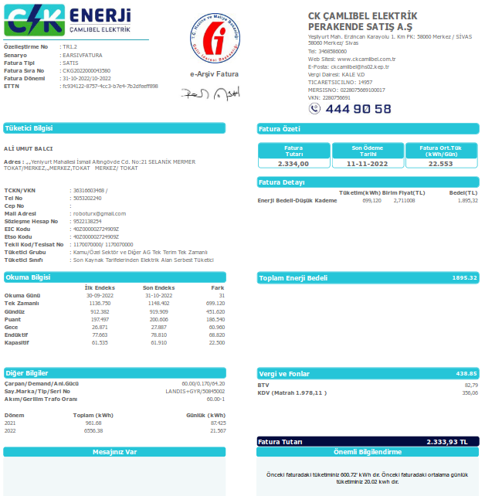
2022-09-30 | 2022-10-30 |  | 60
 |  | tüketim | çarp.tktm
1,148.432 kw | 1,136.750 kw | 11.682 | 700.920
Fat.Tutarı | ₺2,334.00 | kw fiyat | ₺3.33 | ₺0.06
SnyB- | ₺0.00 |  | TL tem.i alındı)
119023 kw | 119023 kw | 0 kw | ₺0.00
 |  | ₺0.00 | ₺0.00
 |  |  | ₺0.00
 |  |  | %0.00

SnyCD-Ali | ₺1,670.68 | + 0.000 | TL tem.i alındı)
1266 kw | 1004 kw | 262 kw | ₺872.44
₺1,321.70 | + %40.00 | ₺348.97 | ₺1,221.41
 |  |  | ₺1,221.41
 |  |  | %37.38

SnyE-Cihan | ₺128.66 |  | TL tem.i alındı)
454 kw | 427 kw | 27 kw | ₺89.91
₺119.67 | + %10.00 | ₺8.99 | ₺98.90
 |  |  | ₺98.90
 |  |  | %3.85

SnyF-Merdal | ₺400.26 | + 0.000 | TL tem.i alındı)
310 kw |  | 310 kw | ₺1,032.01
₺250.10 | + %14.55 | ₺150.16 | ₺1,182.16
 | önceki ay yanlışlıkla düşülen |  | ₺1,182.16
 |  |  | %44.22

Sny G-Metin | ₺0.00 | + 200.000 | TL tem.i alındı)
3762 kw | 3675 kw | 87 kw | ₺289.70
Ö.Ay ₺0.00 |  | ₺0.00 | ₺289.70
 |  |  | ₺289.70
₺0.00 |  |  | %12.41

SnyH-Hacı | ₺43.44 | + 6,700.000 | TL tem.i alındı)
7063 kw | 7048 kw | 15 kw | ₺49.95
Ö.Ay ₺43.44 | + %0.00 | ₺0.00 | ₺49.95

 | KW 700.92 | ₺2,842.12 | 2,334.00

12-22
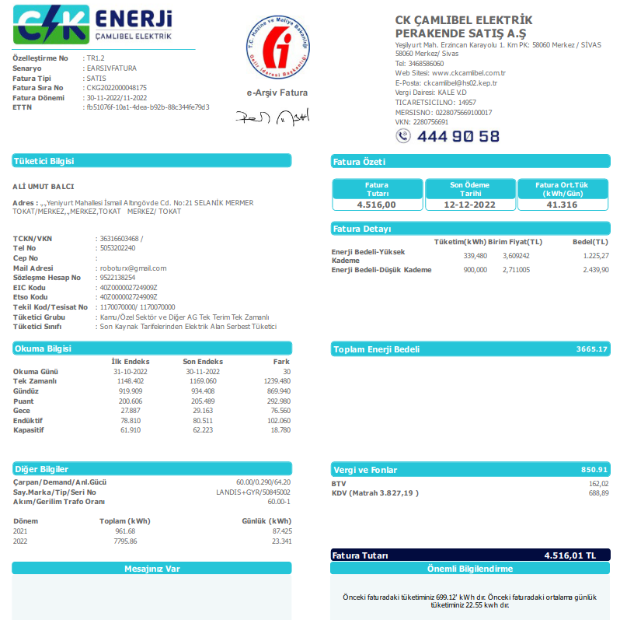
2022-10-30 | 2022-11-30 |  | 60
 |  | tüketim | çarp.tktm
1,169.069 kw | 1,148.432 kw | 20.637 | 1,238.220
Fat.Tutarı | ₺4,516.00 | kw fiyat | ₺3.65
SnyB- | ₺0.00 |  | TL tem.i alındı)
119205 kw | 119023 kw | 182 kw | ₺663.79
 |  | ₺0.00 | ₺663.79
 |  |  | ₺693.79
 | + Su ₺30.00 |  | %14.70

SnyCD-Ali | ₺1,734.13 | + 0.000 | TL tem.i alındı)
1523 kw | 1266 kw | 257 kw | ₺937.32
₺1,321.70 | + %44.00 | ₺412.42 | ₺1,349.75
 | , |  | ₺1,399.75
 | + Su ₺50.00 |  | %20.76

SnyE-Cihan | ₺140.10 |  | TL tem.i alındı)
510 kw | 454 kw | 56 kw | ₺204.24
₺119.67 | + %10.00 | ₺20.42 | ₺224.67
 |  |  | ₺244.67
 | + Su ₺20.00 |  | %4.52

SnyF-Merdal | ₺466.86 | + 0.000 | TL tem.i alındı)
396 kw |  | 396 kw | ₺1,445.08
₺250.10 | + %15.00 | ₺216.76 | ₺1,661.84
 |  |  | ₺1,681.84
 | + Su ₺20.00 |  | %32.00

Sny G-Metin | ₺0.00 | + 200.000 | TL tem.i alındı)
4052 kw | 3762 kw | 290 kw | ₺1,057.68
Ö.Ay ₺0.00 |  | ₺0.00 | ₺1,057.68
 |  |  | ₺1,087.68
₺30.00 | + Su ₺30.00 |  | %23.42

SnyH-Hacı | ₺43.44 | + 6,700.000 | TL tem.i alındı)
7120 kw | 7063 kw | 57 kw | ₺207.89
Ö.Ay ₺43.44 | + %0.00 | ₺0.00 | ₺217.89
 | + Su ₺10.00

 | KW 1238.22 | ₺5,325.61 | 4,516.00

